Simulation
Lotka–Volterra (time series)
0 | 4 | 30
0.02 | 4 | 29.784
0.04 | 4.0003456 | 29.5695552
0.06 | 4.0010343712 | 29.356656446
0.08 | 4.0020639871 | 29.145294593
0.1 | 4.0034322213 | 28.935460503
0.12 | 4.005136946 | 28.72714505
0.14 | 4.0071761294 | 28.52033912
0.16 | 4.0095478341 | 28.315033611
0.18 | 4.0122502154 | 28.111219439
0.2 | 4.0152815195 | 27.908887532
0.22 | 4.0186400816 | 27.70802884
0.24 | 4.0223243245 | 27.508634329
0.26 | 4.0263327568 | 27.310694984
0.28 | 4.0306639715 | 27.114201813
0.3 | 4.0353166446 | 26.919145846
0.32 | 4.0402895335 | 26.725518134
0.34 | 4.0455814754 | 26.533309756
0.36 | 4.0511913865 | 26.342511811
0.38 | 4.0571182604 | 26.153115428
0.4 | 4.0633611666 | 25.965111761
0.42 | 4.0699192499 | 25.778491992
0.44 | 4.0767917286 | 25.593247332
0.46 | 4.0839778937 | 25.409369021
0.48 | 4.0914771079 | 25.22684833
0.5 | 4.0992888042 | 25.045676557
0.52 | 4.1074124853 | 24.865845037
0.54 | 4.1158477221 | 24.687345133
0.56 | 4.1245941535 | 24.510168243
0.58 | 4.1336514847 | 24.334305796
0.6 | 4.1430194868 | 24.159749258
0.62 | 4.1526979959 | 23.986490126
0.64 | 4.162686912 | 23.814519935
0.66 | 4.1729861988 | 23.643830254
0.68 | 4.1835958822 | 23.474412687
0.7 | 4.1945160503 | 23.306258877
0.72 | 4.2057468521 | 23.139360501
0.74 | 4.2172884973 | 22.973709276
0.76 | 4.2291412554 | 22.809296953
0.78 | 4.2413054549 | 22.646115326
0.8 | 4.2537814834 | 22.484156222
0.82 | 4.2665697862 | 22.323411509
0.84 | 4.2796708664 | 22.163873096
0.86 | 4.293085284 | 22.005532927
0.88 | 4.3068136556 | 21.84838299
0.9 | 4.3208566538 | 21.692415309
0.92 | 4.3352150068 | 21.53762195
0.94 | 4.3498894982 | 21.383995019
0.96 | 4.364880966 | 21.231526661
0.98 | 4.3801903029 | 21.080209065
...
t | Prey_X | Predator_Y
0 | 4 | 30
0.02 | 4 | 29.784
0.04 | 4.0003456 | 29.5695552
0.06 | 4.0010343712 | 29.356656446
0.08 | 4.0020639871 | 29.145294593
0.1 | 4.0034322213 | 28.935460503
0.12 | 4.005136946 | 28.72714505
0.14 | 4.0071761294 | 28.52033912
0.16 | 4.0095478341 | 28.315033611
0.18 | 4.0122502154 | 28.111219439
0.2 | 4.0152815195 | 27.908887532
0.22 | 4.0186400816 | 27.70802884
0.24 | 4.0223243245 | 27.508634329
0.26 | 4.0263327568 | 27.310694984
0.28 | 4.0306639715 | 27.114201813
0.3 | 4.0353166446 | 26.919145846
0.32 | 4.0402895335 | 26.725518134
0.34 | 4.0455814754 | 26.533309756
0.36 | 4.0511913865 | 26.342511811
0.38 | 4.0571182604 | 26.153115428
0.4 | 4.0633611666 | 25.965111761
0.42 | 4.0699192499 | 25.778491992
0.44 | 4.0767917286 | 25.593247332
0.46 | 4.0839778937 | 25.409369021
0.48 | 4.0914771079 | 25.22684833
Predator_Y vs. Prey_X
4 | 30
4 | 29.784
4.0003456 | 29.5695552
4.0010343712 | 29.356656446
4.0020639871 | 29.145294593
4.0034322213 | 28.935460503
4.005136946 | 28.72714505
4.0071761294 | 28.52033912
4.0095478341 | 28.315033611
4.0122502154 | 28.111219439
4.0152815195 | 27.908887532
4.0186400816 | 27.70802884
4.0223243245 | 27.508634329
4.0263327568 | 27.310694984
4.0306639715 | 27.114201813
4.0353166446 | 26.919145846
4.0402895335 | 26.725518134
4.0455814754 | 26.533309756
4.0511913865 | 26.342511811
4.0571182604 | 26.153115428
4.0633611666 | 25.965111761
4.0699192499 | 25.778491992
4.0767917286 | 25.593247332
4.0839778937 | 25.409369021
4.0914771079 | 25.22684833
4.0992888042 | 25.045676557
4.1074124853 | 24.865845037
4.1158477221 | 24.687345133
4.1245941535 | 24.510168243
4.1336514847 | 24.334305796
4.1430194868 | 24.159749258
4.1526979959 | 23.986490126
4.162686912 | 23.814519935
4.1729861988 | 23.643830254
4.1835958822 | 23.474412687
4.1945160503 | 23.306258877
4.2057468521 | 23.139360501
4.2172884973 | 22.973709276
4.2291412554 | 22.809296953
4.2413054549 | 22.646115326
4.2537814834 | 22.484156222
4.2665697862 | 22.323411509
4.2796708664 | 22.163873096
4.293085284 | 22.005532927
4.3068136556 | 21.84838299
4.3208566538 | 21.692415309
4.3352150068 | 21.53762195
4.3498894982 | 21.383995019
4.364880966 | 21.231526661
4.3801903029 | 21.080209065
...
0.5 | 4.0992888042 | 25.045676557
0.52 | 4.1074124853 | 24.865845037
0.54 | 4.1158477221 | 24.687345133
0.56 | 4.1245941535 | 24.510168243
0.58 | 4.1336514847 | 24.334305796
0.6 | 4.1430194868 | 24.159749258
0.62 | 4.1526979959 | 23.986490126
0.64 | 4.162686912 | 23.814519935
0.66 | 4.1729861988 | 23.643830254
0.68 | 4.1835958822 | 23.474412687
0.7 | 4.1945160503 | 23.306258877
0.72 | 4.2057468521 | 23.139360501
0.74 | 4.2172884973 | 22.973709276
0.76 | 4.2291412554 | 22.809296953
0.78 | 4.2413054549 | 22.646115326
0.8 | 4.2537814834 | 22.484156222
0.82 | 4.2665697862 | 22.323411509
0.84 | 4.2796708664 | 22.163873096
0.86 | 4.293085284 | 22.005532927
0.88 | 4.3068136556 | 21.84838299
0.9 | 4.3208566538 | 21.692415309
0.92 | 4.3352150068 | 21.53762195
0.94 | 4.3498894982 | 21.383995019
0.96 | 4.364880966 | 21.231526661
0.98 | 4.3801903029 | 21.080209065
1 | 4.3958184557 | 20.930034458
1.02 | 4.4117664244 | 20.780995109
1.04 | 4.4280352629 | 20.633083328
1.06 | 4.4446260778 | 20.486291465
1.08 | 4.4615400287 | 20.340611914
1.1 | 4.4787783273 | 20.19603711
1.12 | 4.4963422379 | 20.052559528
1.14 | 4.5142330766 | 19.910171686
1.16 | 4.5324522113 | 19.768866143
1.18 | 4.5510010614 | 19.628635502
1.2 | 4.5698810977 | 19.489472406
1.22 | 4.5890938423 | 19.351369541
1.24 | 4.6086408681 | 19.214319635
1.26 | 4.628523799 | 19.078315458
1.28 | 4.6487443097 | 18.943349822
1.3 | 4.6693041256 | 18.809415581
1.32 | 4.6902050224 | 18.676505633
1.34 | 4.7114488264 | 18.544612916
1.36 | 4.7330374145 | 18.413730411
1.38 | 4.7549727134 | 18.283851143
1.4 | 4.7772567007 | 18.154968177
1.42 | 4.7998914037 | 18.02707462
1.44 | 4.8228789004 | 17.900163623
1.46 | 4.8462213186 | 17.774228378
1.48 | 4.8699208366 | 17.64926212
1.5 | 4.8939796829 | 17.525258125
1.52 | 4.9184001363 | 17.402209712
1.54 | 4.9431845256 | 17.28011024
1.56 | 4.9683352305 | 17.158953113
1.58 | 4.9938546808 | 17.038731774
1.6 | 5.0197453568 | 16.91943971
1.62 | 5.0460097895 | 16.801070448
1.64 | 5.0726505606 | 16.683617558
1.66 | 5.0996703025 | 16.56707465
1.68 | 5.1270716987 | 16.451435376
1.7 | 5.1548574836 | 16.336693431
1.72 | 5.1830304429 | 16.222842549
1.74 | 5.2115934135 | 16.109876506
1.76 | 5.2405492839 | 15.997789119
1.78 | 5.2699009944 | 15.886574246
1.8 | 5.299651537 | 15.776225787
1.82 | 5.3298039557 | 15.666737681
1.84 | 5.360361347 | 15.558103907
1.86 | 5.3913268596 | 15.450318488
1.88 | 5.4227036951 | 15.343375483
1.9 | 5.4544951079 | 15.237268995
1.92 | 5.4867044055 | 15.131993165
1.94 | 5.519334949 | 15.027542175
1.96 | 5.5523901529 | 14.923910245
1.98 | 5.5858734858 | 14.821091637
2 | 5.6197884705 | 14.719080653
2.02 | 5.6541386842 | 14.617871632
2.04 | 5.688927759 | 14.517458953
2.06 | 5.7241593821 | 14.417837037
2.08 | 5.7598372958 | 14.31900034
2.1 | 5.7959652985 | 14.22094336
2.12 | 5.8325472444 | 14.123660632
2.14 | 5.8695870441 | 14.02714673
2.16 | 5.9070886652 | 13.931396268
2.18 | 5.945056132 | 13.836403896
2.2 | 5.9834935264 | 13.742164305
2.22 | 6.0224049883 | 13.648672221
2.24 | 6.0617947155 | 13.555922409
2.26 | 6.1016669645 | 13.463909674
2.28 | 6.1420260509 | 13.372628855
2.3 | 6.1828763496 | 13.282074831
2.32 | 6.2242222953 | 13.192242518
2.34 | 6.2660683828 | 13.103126867
2.36 | 6.3084191678 | 13.01472287
2.38 | 6.351279267 | 12.927025553
2.4 | 6.3946533584 | 12.840029978
2.42 | 6.4385461824 | 12.753731247
2.44 | 6.4829625415 | 12.668124494
2.46 | 6.5279073014 | 12.583204893
2.48 | 6.573385391 | 12.498967653
2.5 | 6.6194018031 | 12.415408018
2.52 | 6.6659615951 | 12.332521269
2.54 | 6.7130698889 | 12.250302722
2.56 | 6.7607318723 | 12.168747727
2.58 | 6.8089527985 | 12.087851674
2.6 | 6.8577379875 | 12.007609983
2.62 | 6.9070928261 | 11.928018111
2.64 | 6.9570227687 | 11.849071552
2.66 | 7.0075333377 | 11.770765832
2.68 | 7.0586301241 | 11.693096512
2.7 | 7.1103187883 | 11.616059189
2.72 | 7.1626050602 | 11.539649492
2.74 | 7.2154947402 | 11.463863086
2.76 | 7.2689936996 | 11.38869567
2.78 | 7.3231078811 | 11.314142976
2.8 | 7.3778432999 | 11.240200771
2.82 | 7.4332060435 | 11.166864852
2.84 | 7.4892022731 | 11.094131055
2.86 | 7.5458382238 | 11.021995245
2.88 | 7.6031202052 | 10.950453322
2.9 | 7.6610546025 | 10.879501218
2.92 | 7.7196478766 | 10.809134898
2.94 | 7.778906565 | 10.739350362
2.96 | 7.8388372826 | 10.67014364
2.98 | 7.8994467221 | 10.601510795
3 | 7.9607416549 | 10.533447922
3.02 | 8.0227289317 | 10.46595115
3.04 | 8.0854154832 | 10.399016639
3.06 | 8.1488083209 | 10.33264058
3.08 | 8.2129145378 | 10.266819197
3.1 | 8.2777413088 | 10.201548745
3.12 | 8.3432958919 | 10.136825511
3.14 | 8.4095856287 | 10.072645814
3.16 | 8.4766179453 | 10.009006003
3.18 | 8.5444003527 | 9.9459024592
3.2 | 8.6129404479 | 9.883331594
3.22 | 8.6822459147 | 9.8212898505
3.24 | 8.7523245242 | 9.7597737024
3.26 | 8.8231841358 | 9.6987796542
3.28 | 8.8948326979 | 9.6383042407
3.3 | 8.9672782488 | 9.5783440275
3.32 | 9.0405289174 | 9.5188956105
3.34 | 9.114592924 | 9.4599556158
3.36 | 9.1894785813 | 9.4015206998
3.38 | 9.265194295 | 9.3435875488
3.4 | 9.3417485649 | 9.2861528792
3.42 | 9.4191499856 | 9.2292134373
3.44 | 9.4974072471 | 9.1727659989
3.46 | 9.5765291364 | 9.1168073698
3.48 | 9.6565245375 | 9.0613343851
3.5 | 9.7374024328 | 9.0063439096
3.52 | 9.8191719039 | 8.9518328373
3.54 | 9.9018421326 | 8.8977980917
3.56 | 9.9854224014 | 8.8442366254
3.58 | 10.069922095 | 8.7911454201
3.6 | 10.1553507 | 8.7385214866
3.62 | 10.241717808 | 8.6863618648
3.64 | 10.329033115 | 8.6346636233
3.66 | 10.417306422 | 8.5834238596
3.68 | 10.506547637 | 8.5326397
3.7 | 10.596766774 | 8.4823082995
3.72 | 10.687973958 | 8.4324268417
3.74 | 10.780179422 | 8.3829925386
3.76 | 10.87339351 | 8.3340026311
3.78 | 10.967626676 | 8.285454388
3.8 | 11.062889488 | 8.237345107
3.82 | 11.159192626 | 8.1896721139
3.84 | 11.256546886 | 8.1424327627
3.86 | 11.354963178 | 8.0956244359
3.88 | 11.45445253 | 8.0492445438
3.9 | 11.555026084 | 8.0032905254
3.92 | 11.656695105 | 7.9577598473
3.94 | 11.759470974 | 7.9126500046
3.96 | 11.863365195 | 7.8679585202
3.98 | 11.968389391 | 7.8236829451
4 | 12.07455531 | 7.7798208583
4.02 | 12.181874823 | 7.7363698669
4.04 | 12.290359925 | 7.6933276058
4.06 | 12.400022738 | 7.650691738
4.08 | 12.51087551 | 7.6084599544
4.1 | 12.622930618 | 7.5666299739
4.12 | 12.736200567 | 7.5251995431
4.14 | 12.850697994 | 7.4841664369
4.16 | 12.966435665 | 7.4435284579
4.18 | 13.08342648 | 7.4032834368
4.2 | 13.201683472 | 7.3634292323
4.22 | 13.321219808 | 7.3239637308
4.24 | 13.442048794 | 7.2848848471
4.26 | 13.564183868 | 7.2461905238
4.28 | 13.687638611 | 7.2078787318
4.3 | 13.812426738 | 7.1699474698
4.32 | 13.938562109 | 7.1323947648
4.34 | 14.066058724 | 7.0952186722
4.36 | 14.194930723 | 7.0584172753
4.38 | 14.325192394 | 7.021988686
4.4 | 14.456858168 | 6.9859310443
4.42 | 14.58994262 | 6.9502425188
4.44 | 14.724460475 | 6.9149213065
4.46 | 14.860426607 | 6.8799656332
4.48 | 14.997856037 | 6.845373753
4.5 | 15.136763937 | 6.8111439489
4.52 | 15.277165633 | 6.777274533
4.54 | 15.419076602 | 6.7437638458
4.56 | 15.562512477 | 6.7106102573
4.58 | 15.707489044 | 6.6778121664
4.6 | 15.854022248 | 6.6453680014
4.62 | 16.00212819 | 6.6132762198
4.64 | 16.151823131 | 6.5815353088
4.66 | 16.303123491 | 6.5501437852
4.68 | 16.456045852 | 6.5191001955
4.7 | 16.610606957 | 6.4884031163
4.72 | 16.766823715 | 6.4580511542
4.74 | 16.924713198 | 6.428042946
4.76 | 17.084292643 | 6.3983771591
4.78 | 17.245579455 | 6.3690524914
4.8 | 17.408591209 | 6.3400676716
4.82 | 17.573345644 | 6.3114214595
4.84 | 17.739860676 | 6.283112646
4.86 | 17.908154387 | 6.2551400534
4.88 | 18.078245034 | 6.2275025357
4.9 | 18.250151048 | 6.2001989788
4.92 | 18.423891033 | 6.1732283005
4.94 | 18.599483771 | 6.1465894512
4.96 | 18.77694822 | 6.1202814138
4.98 | 18.956303516 | 6.0943032039
5 | 19.137568974 | 6.0686538705
5.02 | 19.320764089 | 6.043332496
5.04 | 19.505908537 | 6.0183381963
5.06 | 19.693022178 | 5.9936701216
5.08 | 19.882125052 | 5.9693274564
5.1 | 20.073237387 | 5.9453094197
5.12 | 20.266379593 | 5.9216152658
5.14 | 20.461572267 | 5.8982442842
5.16 | 20.658836193 | 5.8751958003
5.18 | 20.858192345 | 5.8524691754
5.2 | 21.059661882 | 5.8300638076
5.22 | 21.263266155 | 5.8079791316
5.24 | 21.469026707 | 5.7862146198
5.26 | 21.676965269 | 5.7647697821
5.28 | 21.887103766 | 5.7436441667
5.3 | 22.099464317 | 5.7228373605
5.32 | 22.314069233 | 5.7023489896
5.34 | 22.530941019 | 5.6821787198
5.36 | 22.750102378 | 5.6623262567
5.38 | 22.971576206 | 5.6427913471
5.4 | 23.195385596 | 5.6235737786
5.42 | 23.421553838 | 5.6046733808
5.44 | 23.65010442 | 5.5860900256
5.46 | 23.881061028 | 5.5678236279
5.48 | 24.114447546 | 5.549874146
5.5 | 24.350288057 | 5.5322415827
5.52 | 24.588606844 | 5.5149259852
5.54 | 24.829428387 | 5.4979274467
5.56 | 25.072777369 | 5.4812461063
5.58 | 25.318678672 | 5.4648821501
5.6 | 25.567157378 | 5.448835812
5.62 | 25.81823877 | 5.433107374
5.64 | 26.07194833 | 5.4176971677
5.66 | 26.328311742 | 5.4026055745
5.68 | 26.587354889 | 5.3878330266
5.7 | 26.849103856 | 5.3733800082
5.72 | 27.113584927 | 5.3592470557
5.74 | 27.380824586 | 5.3454347593
5.76 | 27.650849517 | 5.3319437635
5.78 | 27.923686601 | 5.3187747683
5.8 | 28.19936292 | 5.3059285301
5.82 | 28.477905754 | 5.2934058627
5.84 | 28.759342577 | 5.2812076385
5.86 | 29.043701064 | 5.2693347893
5.88 | 29.331009083 | 5.2577883079
5.9 | 29.621294698 | 5.2465692488
5.92 | 29.914586165 | 5.2356787295
5.94 | 30.210911934 | 5.2251179322
5.96 | 30.510300646 | 5.2148881043
5.98 | 30.812781132 | 5.2049905602
6 | 31.118382412 | 5.1954266827
6.02 | 31.427133691 | 5.1861979241
6.04 | 31.739064361 | 5.1773058078
6.06 | 32.054203996 | 5.1687519298
6.08 | 32.372582353 | 5.1605379601
6.1 | 32.694229365 | 5.1526656445
6.12 | 33.019175144 | 5.1451368058
6.14 | 33.347449977 | 5.137953346
6.16 | 33.67908432 | 5.1311172477
6.18 | 34.014108799 | 5.1246305758
6.2 | 34.352554208 | 5.1184954796
6.22 | 34.694451501 | 5.1127141944
6.24 | 35.039831793 | 5.1072890438
6.26 | 35.388726355 | 5.1022224413
6.28 | 35.74116661 | 5.0975168925
6.3 | 36.097184129 | 5.0931749975
6.32 | 36.456810628 | 5.0891994526
6.34 | 36.820077964 | 5.0855930531
6.36 | 37.187018126 | 5.0823586953
6.38 | 37.557663238 | 5.0794993787
6.4 | 37.932045546 | 5.0770182091
6.42 | 38.310197418 | 5.0749184006
6.44 | 38.692151337 | 5.0732032785
6.46 | 39.077939893 | 5.0718762821
6.48 | 39.467595781 | 5.0709409672
6.5 | 39.861151791 | 5.0704010091
6.52 | 40.258640803 | 5.0702602059
6.54 | 40.660095779 | 5.0705224811
6.56 | 41.065549756 | 5.0711918872
6.58 | 41.47503584 | 5.0722726086
6.6 | 41.888587195 | 5.0737689654
6.62 | 42.306237036 | 5.0756854164
6.64 | 42.72801862 | 5.0780265632
6.66 | 43.153965238 | 5.0807971534
6.68 | 43.584110204 | 5.0840020849
6.7 | 44.018486843 | 5.0876464097
6.72 | 44.457128487 | 5.0917353377
6.74 | 44.900068456 | 5.0962742414
6.76 | 45.347340052 | 5.1012686599
6.78 | 45.798976547 | 5.1067243036
6.8 | 46.255011167 | 5.1126470585
6.82 | 46.715477082 | 5.1190429914
6.84 | 47.180407393 | 5.1259183545
6.86 | 47.649835115 | 5.133279591
6.88 | 48.123793166 | 5.1411333394
6.9 | 48.602314349 | 5.1494864402
6.92 | 49.085431338 | 5.1583459404
6.94 | 49.57317666 | 5.1677191
6.96 | 50.065582679 | 5.1776133976
6.98 | 50.562681578 | 5.1880365367
7 | 51.064505341 | 5.1989964523
7.02 | 51.571085733 | 5.2105013171
7.04 | 52.082454277 | 5.2225595486
7.06 | 52.598642241 | 5.235179816
7.08 | 53.119680608 | 5.2483710475
7.1 | 53.645600058 | 5.2621424379
7.12 | 54.176430943 | 5.2765034561
7.14 | 54.712203264 | 5.2914638535
7.16 | 55.252946645 | 5.3070336719
7.18 | 55.798690306 | 5.3232232521
7.2 | 56.349463035 | 5.3400432433
7.22 | 56.905293164 | 5.3575046112
7.24 | 57.466208533 | 5.3756186484
7.26 | 58.032236467 | 5.3943969837
7.28 | 58.603403736 | 5.4138515921
7.3 | 59.179736529 | 5.4339948055
7.32 | 59.761260415 | 5.4548393232
7.34 | 60.34800031 | 5.4763982233
7.36 | 60.939980441 | 5.4986849738
7.38 | 61.537224305 | 5.521713445
7.4 | 62.139754629 | 5.5454979212
7.42 | 62.747593332 | 5.5700531138
7.44 | 63.360761481 | 5.5953941744
7.46 | 63.979279245 | 5.6215367082
7.48 | 64.603165849 | 5.6484967879
7.5 | 65.232439529 | 5.6762909685
7.52 | 65.867117481 | 5.7049363023
7.54 | 66.507215806 | 5.7344503538
7.56 | 67.152749465 | 5.7648512164
7.58 | 67.803732215 | 5.7961575285
7.6 | 68.460176556 | 5.8283884909
7.62 | 69.122093673 | 5.861563884
7.64 | 69.78949337 | 5.8957040865
7.66 | 70.46238401 | 5.9308300941
7.68 | 71.140772447 | 5.9669635388
7.7 | 71.824663958 | 6.0041267096
7.72 | 72.514062172 | 6.0423425726
7.74 | 73.208968997 | 6.081634793
7.76 | 73.909384539 | 6.1220277572
7.78 | 74.615307032 | 6.1635465959
7.8 | 75.326732748 | 6.2062172075
7.82 | 76.043655915 | 6.2500662828
7.84 | 76.76606863 | 6.2951213305
7.86 | 77.493960767 | 6.3414107031
7.88 | 78.227319884 | 6.3889636239
7.9 | 78.966131122 | 6.4378102151
7.92 | 79.710377109 | 6.4879815265
7.94 | 80.460037853 | 6.5395095652
7.96 | 81.215090632 | 6.5924273261
7.98 | 81.975509886 | 6.646768824
8 | 82.7412671 | 6.7025691261
8.02 | 83.51233068 | 6.7598643856
8.04 | 84.288665836 | 6.8186918765
8.06 | 85.07023445 | 6.8790900296
8.08 | 85.856994942 | 6.9410984697
8.1 | 86.648902139 | 7.0047580532
8.12 | 87.445907127 | 7.0701109078
8.14 | 88.247957108 | 7.1372004729
8.16 | 89.054995249 | 7.2060715414
8.18 | 89.866960525 | 7.2767703024
8.2 | 90.683787559 | 7.3493443859
8.22 | 91.505406456 | 7.4238429078
8.24 | 92.331742628 | 7.5003165171
8.26 | 93.162716622 | 7.5788174438
8.28 | 93.998243933 | 7.6593995486
8.3 | 94.838234817 | 7.7421183737
8.32 | 95.682594099 | 7.8270311947
8.34 | 96.531220969 | 7.9141970749
8.36 | 97.384008778 | 8.0036769197
8.38 | 98.240844826 | 8.095533533
8.4 | 99.101610142 | 8.1898316755
8.42 | 99.966179261 | 8.2866381232
8.44 | 100.83441999 | 8.3860217286
8.46 | 101.70619318 | 8.4880534822
8.48 | 102.58135245 | 8.5928065758
8.5 | 103.45974399 | 8.7003564672
8.52 | 104.34120626 | 8.810780946
8.54 | 105.22556973 | 8.9241602008
8.56 | 106.11265663 | 9.0405768875
8.58 | 107.00228066 | 9.1601161986
8.6 | 107.8942467 | 9.2828659339
8.62 | 108.78835053 | 9.4089165718
8.64 | 109.68437853 | 9.5383613421
8.66 | 110.58210737 | 9.6712962985
8.68 | 111.48130373 | 9.8078203933
8.7 | 112.38172394 | 9.948035551
8.72 | 113.28311367 | 10.092046744
8.74 | 114.18520764 | 10.239962065
8.76 | 115.08772926 | 10.391892808
8.78 | 115.99039027 | 10.547953534
8.8 | 116.89289045 | 10.708262156
8.82 | 117.79491725 | 10.872940001
8.84 | 118.69614543 | 11.042111895
8.86 | 119.59623673 | 11.215906224
8.88 | 120.4948395 | 11.394455009
8.9 | 121.39158836 | 11.577893974
8.92 | 122.28610385 | 11.766362611
8.94 | 123.17799204 | 11.960004238
8.96 | 124.06684422 | 12.158966065
8.98 | 124.95223653 | 12.363399246
9 | 125.83372961 | 12.57345893
9.02 | 126.71086828 | 12.789304305
9.04 | 127.58318115 | 13.011098641
9.06 | 128.45018039 | 13.239009323
9.08 | 129.3113613 | 13.473207875
9.1 | 130.16620209 | 13.713869982
9.12 | 131.01416357 | 13.961175497
9.14 | 131.85468884 | 14.215308439
9.16 | 132.68720308 | 14.476456986
9.18 | 133.51111328 | 14.744813447
9.2 | 134.32580805 | 15.020574231
9.22 | 135.13065744 | 15.303939792
9.24 | 135.92501275 | 15.595114563
9.26 | 136.70820645 | 15.894306875
9.28 | 137.47955205 | 16.201728857
9.3 | 138.23834411 | 16.517596312
9.32 | 138.98385817 | 16.842128574
9.34 | 139.71535086 | 17.175548347
9.36 | 140.43205997 | 17.518081513
9.38 | 141.13320458 | 17.869956915
9.4 | 141.81798532 | 18.231406117
9.42 | 142.48558463 | 18.602663125
9.44 | 143.13516711 | 18.983964086
9.46 | 143.76587997 | 19.375546948
9.48 | 144.37685351 | 19.777651084
9.5 | 144.96720174 | 20.190516882
9.52 | 145.53602306 | 20.614385294
9.54 | 146.08240108 | 21.049497342
9.56 | 146.60540545 | 21.496093586
9.58 | 147.10409291 | 21.95441354
9.6 | 147.57750838 | 22.42469505
9.62 | 148.02468624 | 22.907173614
9.64 | 148.4446516 | 23.402081662
9.66 | 148.83642187 | 23.909647781
9.68 | 149.19900837 | 24.430095883
9.7 | 149.53141803 | 24.963644332
9.72 | 149.8326554 | 25.510505005
9.74 | 150.10172458 | 26.070882306
9.76 | 150.33763151 | 26.644972126
9.78 | 150.53938629 | 27.23296075
9.8 | 150.70600565 | 27.835023703
9.82 | 150.83651562 | 28.451324562
9.84 | 150.92995434 | 29.082013697
9.86 | 150.985375 | 29.727226988
9.88 | 151.00184889 | 30.387084475
9.9 | 150.9784687 | 31.061688987
9.92 | 150.91435183 | 31.751124722
9.94 | 150.80864389 | 32.455455806
9.96 | 150.66052231 | 33.174724815
9.98 | 150.46920003 | 33.90895129
10 | 150.23392932 | 34.658130235
10.02 | 149.95400563 | 35.42223061
10.04 | 149.62877155 | 36.201193839
10.06 | 149.25762075 | 36.994932321
10.08 | 148.84000196 | 37.803327978
10.1 | 148.37542302 | 38.626230836
10.12 | 147.86345476 | 39.463457658
10.14 | 147.30373495 | 40.314790634
10.16 | 146.69597207 | 41.179976155
10.18 | 146.03994908 | 42.058723672
10.2 | 145.33552693 | 42.950704656
10.22 | 144.58264793 | 43.855551677
10.24 | 143.78133899 | 44.772857621
10.26 | 142.93171449 | 45.702175044
10.28 | 142.03397897 | 46.643015691
10.3 | 141.08842948 | 47.594850187
10.32 | 140.09545757 | 48.557107919
10.34 | 139.05555096 | 49.529177106
10.36 | 137.96929476 | 50.510405091
10.38 | 136.83737231 | 51.500098844
10.4 | 135.6605655 | 52.497525693
10.42 | 134.43975468 | 53.501914292
10.44 | 133.17591804 | 54.512455824
10.46 | 131.87013052 | 55.528305448
10.48 | 130.52356213 | 56.548583981
10.5 | 129.13747583 | 57.572379833
10.52 | 127.71322481 | 58.598751156
10.54 | 126.25224932 | 59.626728243
10.56 | 124.75607289 | 60.655316129
10.58 | 123.22629815 | 61.683497408
10.6 | 121.66460211 | 62.710235237
10.62 | 120.07273101 | 63.734476519
10.64 | 118.45249472 | 64.755155237
10.66 | 116.80576078 | 65.771195932
10.68 | 115.13444808 | 66.78151728
10.7 | 113.4405202 | 67.785035769
10.72 | 111.72597856 | 68.780669427
10.74 | 109.99285526 | 69.767341591
10.76 | 108.24320588 | 70.743984679
10.78 | 106.47910207 | 71.709543941
10.8 | 104.70262416 | 72.66298116
10.82 | 102.91585372 | 73.603278272
10.84 | 101.12086628 | 74.529440889
10.86 | 99.319724025 | 75.440501687
10.88 | 97.51446879 | 76.335523636
10.9 | 95.707115201 | 77.213603054
10.92 | 93.899644102 | 78.07387247
10.94 | 92.093996296 | 78.915503258
10.96 | 90.292066626 | 79.737708045
10.98 | 88.495698446 | 80.53974287
11 | 86.706678509 | 81.320909087
11.02 | 84.926732283 | 82.080554998
11.04 | 83.157519742 | 82.818077222
11.06 | 81.400631622 | 83.532921783
11.08 | 79.657586164 | 84.224584927
11.1 | 77.929826346 | 84.892613674
11.12 | 76.218717605 | 85.536606093
11.14 | 74.525546047 | 86.156211329
11.16 | 72.851517121 | 86.751129377
11.18 | 71.197754772 | 87.32111062
11.2 | 69.565301021 | 87.865955139
11.22 | 67.955115986 | 88.385511821
11.24 | 66.368078295 | 88.879677268
11.26 | 64.804985882 | 89.348394526
11.28 | 63.266557135 | 89.791651659
11.3 | 61.753432356 | 90.209480178
11.32 | 60.266175532 | 90.601953343
11.34 | 58.805276349 | 90.969184361
11.36 | 57.371152455 | 91.311324491
11.38 | 55.964151917 | 91.628561079
11.4 | 54.584555855 | 91.921115533
11.42 | 53.232581219 | 92.189241261
11.44 | 51.908383685 | 92.433221586
11.46 | 50.612060636 | 92.653367639
11.48 | 49.343654219 | 92.85001627
11.5 | 48.103154431 | 93.02352796
11.52 | 46.890502232 | 93.174284762
11.54 | 45.705592656 | 93.302688286
11.56 | 44.548277902 | 93.409157712
11.58 | 43.41837039 | 93.494127874
11.6 | 42.315645765 | 93.558047386
11.62 | 41.239845838 | 93.601376845
11.64 | 40.190681447 | 93.6245871
11.66 | 39.167835243 | 93.628157595
11.68 | 38.170964365 | 93.612574784
11.7 | 37.199703035 | 93.578330637
11.72 | 36.253665027 | 93.525921214
11.74 | 35.33244604 | 93.455845328
11.76 | 34.435625948 | 93.368603288
11.78 | 33.56277094 | 93.264695721
11.8 | 32.713435543 | 93.144622479
11.82 | 31.887164528 | 93.00888162
11.84 | 31.083494698 | 92.857968469
11.86 | 30.301956567 | 92.692374756
11.88 | 29.54207592 | 92.51258782
11.9 | 28.803375274 | 92.319089897
11.92 | 28.08537522 | 92.112357456
11.94 | 27.387595674 | 91.89286062
11.96 | 26.709557018 | 91.661062638
11.98 | 26.05078115 | 91.417419412
12 | 25.41079245 | 91.162379094
12.02 | 24.789118641 | 90.89638172
12.04 | 24.185291589 | 90.619858905
12.06 | 23.598848003 | 90.333233576
12.08 | 23.02933008 | 90.036919757
12.1 | 22.476286063 | 89.731322388
12.12 | 21.939270747 | 89.416837183
12.14 | 21.417845916 | 89.093850525
12.16 | 20.911580722 | 88.762739394
12.18 | 20.420052015 | 88.423871317
12.2 | 19.942844618 | 88.077604356
12.22 | 19.479551563 | 87.724287117
12.24 | 19.029774272 | 87.364258775
12.26 | 18.593122713 | 86.99784913
12.28 | 18.169215512 | 86.625378674
12.3 | 17.757680029 | 86.247158679
12.32 | 17.35815241 | 85.863491299
12.34 | 16.970277612 | 85.474669682
12.36 | 16.593709394 | 85.080978099
12.38 | 16.228110296 | 84.68269208
12.4 | 15.873151593 | 84.280078557
12.42 | 15.528513227 | 83.873396021
12.44 | 15.19388373 | 83.462894681
12.46 | 14.868960127 | 83.048816627
12.48 | 14.553447832 | 82.631396002
12.5 | 14.247060521 | 82.210859176
12.52 | 13.949520013 | 81.78742492
12.54 | 13.660556125 | 81.361304585
12.56 | 13.379906531 | 80.932702282
12.58 | 13.107316613 | 80.501815062
12.6 | 12.842539301 | 80.068833097
12.62 | 12.585334918 | 79.633939859
12.64 | 12.335471016 | 79.197312301
12.66 | 12.092722208 | 78.759121033
12.68 | 11.856870006 | 78.319530499
12.7 | 11.627702649 | 77.878699154
12.72 | 11.405014938 | 77.436779632
12.74 | 11.188608066 | 76.99391892
12.76 | 10.97828945 | 76.550258525
12.78 | 10.773872565 | 76.105934636
12.8 | 10.575176779 | 75.661078287
12.82 | 10.382027189 | 75.215815517
12.84 | 10.194254459 | 74.770267521
12.86 | 10.011694659 | 74.324550807
12.88 | 9.8341891118 | 73.878777343
12.9 | 9.661584234 | 73.433054697
12.92 | 9.4937313874 | 72.987486189
12.94 | 9.3304867287 | 72.542171017
12.96 | 9.1717110638 | 72.097204401
12.98 | 9.0172697057 | 71.652677712
13 | 8.8670323341 | 71.208678594
13.02 | 8.7208728599 | 70.765291096
13.04 | 8.5786692916 | 70.322595789
13.06 | 8.4403036059 | 69.880669881
13.08 | 8.3056616212 | 69.439587336
13.1 | 8.1746328744 | 68.999418981
13.12 | 8.0471105014 | 68.560232612
13.14 | 7.9229911203 | 68.122093105
13.16 | 7.8021747183 | 67.685062508
13.18 | 7.6845645415 | 67.249200145
13.2 | 7.5700669884 | 66.814562707
13.22 | 7.4585915061 | 66.381204349
13.24 | 7.3500504894 | 65.949176771
13.26 | 7.2443591837 | 65.518529313
13.28 | 7.1414355901 | 65.08930903
13.3 | 7.0412003739 | 64.66156078
13.32 | 6.943576776 | 64.235327295
13.34 | 6.8484905266 | 63.810649262
13.36 | 6.7558697622 | 63.387565393
13.38 | 6.6656449448 | 62.966112497
13.4 | 6.5777487843 | 62.546325547
13.42 | 6.492116163 | 62.128237746
13.44 | 6.4086840624 | 61.711880591
13.46 | 6.3273914929 | 61.297283936
13.48 | 6.2481794256 | 60.884476047
13.5 | 6.1709907265 | 60.473483665
13.52 | 6.0957700925 | 60.064332057
13.54 | 6.02246399 | 59.657045072
13.56 | 5.9510205956 | 59.251645193
13.58 | 5.8813897384 | 58.848153583
13.6 | 5.8135228446 | 58.44659014
13.62 | 5.747372884 | 58.046973536
13.64 | 5.6828943179 | 57.649321268
13.66 | 5.6200430496 | 57.253649698
13.68 | 5.5587763758 | 56.859974096
13.7 | 5.49905294 | 56.468308679
13.72 | 5.4408326877 | 56.078666653
13.74 | 5.3840768229 | 55.691060249
13.76 | 5.3287477661 | 55.305500756
13.78 | 5.2748091139 | 54.921998563
13.8 | 5.2222255998 | 54.540563186
13.82 | 5.1709630569 | 54.161203305
13.84 | 5.120988381 | 53.783926795
13.86 | 5.0722694959 | 53.408740754
13.88 | 5.0247753192 | 53.035651533
13.9 | 4.9784757299 | 52.664664767
13.92 | 4.9333415365 | 52.2957854
13.94 | 4.8893444468 | 51.929017711
13.96 | 4.8464570385 | 51.56436534
13.98 | 4.8046527304 | 51.201831314
14 | 4.7639057557 | 50.841418067
14.02 | 4.7241911351 | 50.483127467
14.04 | 4.6854846514 | 50.126960836
14.06 | 4.647762825 | 49.772918971
14.08 | 4.6110028899 | 49.421002163
14.1 | 4.5751827711 | 49.071210223
14.12 | 4.5402810621 | 48.723542492
14.14 | 4.5062770039 | 48.377997868
14.16 | 4.4731504643 | 48.034574817
14.18 | 4.4408819176 | 47.693271394
14.2 | 4.409452426 | 47.35408526
14.22 | 4.3788436206 | 47.017013696
14.24 | 4.3490376839 | 46.682053616
14.26 | 4.320017332 | 46.349201589
14.28 | 4.2917657983 | 46.018453847
14.3 | 4.2642668173 | 45.689806302
14.32 | 4.2375046092 | 45.363254556
14.34 | 4.2114638644 | 45.03879392
14.36 | 4.1861297295 | 44.716419419
14.38 | 4.1614877932 | 44.39612581
14.4 | 4.1375240724 | 44.077907591
14.42 | 4.1142249998 | 43.761759011
14.44 | 4.0915774106 | 43.447674084
14.46 | 4.0695685308 | 43.135646595
14.48 | 4.0481859652 | 42.825670117
14.5 | 4.0274176861 | 42.517738011
14.52 | 4.0072520223 | 42.211843445
14.54 | 3.9876776486 | 41.907979396
14.56 | 3.9686835753 | 41.606138664
14.58 | 3.9502591385 | 41.306313874
14.6 | 3.9323939907 | 41.008497492
14.62 | 3.9150780909 | 40.712681826
14.64 | 3.8983016965 | 40.418859037
14.66 | 3.8820553542 | 40.127021146
14.68 | 3.8663298915 | 39.83716004
14.7 | 3.8511164092 | 39.549267481
14.72 | 3.8364062729 | 39.263335107
14.74 | 3.8221911061 | 38.979354447
14.76 | 3.8084627826 | 38.69731692
14.78 | 3.7952134195 | 38.417213843
14.8 | 3.7824353703 | 38.139036438
14.82 | 3.7701212186 | 37.862775834
14.84 | 3.7582637714 | 37.588423078
14.86 | 3.7468560532 | 37.315969135
14.88 | 3.7358912999 | 37.045404895
14.9 | 3.7253629532 | 36.776721177
14.92 | 3.7152646548 | 36.509908735
14.94 | 3.7055902412 | 36.24495826
14.96 | 3.6963337387 | 35.981860386
14.98 | 3.6874893577 | 35.720605696
15 | 3.6790514887 | 35.461184721
15.02 | 3.6710146968 | 35.203587948
15.04 | 3.6633737176 | 34.947805823
15.06 | 3.6561234529 | 34.693828751
15.08 | 3.649258966 | 34.441647105
15.1 | 3.6427754778 | 34.191251226
15.12 | 3.6366683629 | 33.942631426
15.14 | 3.6309331457 | 33.695777994
15.16 | 3.6255654966 | 33.450681193
15.18 | 3.6205612283 | 33.207331271
15.2 | 3.6159162926 | 32.965718456
15.22 | 3.6116267767 | 32.725832964
15.24 | 3.6076889002 | 32.487664999
15.26 | 3.6040990116 | 32.251204757
15.28 | 3.6008535857 | 32.016442426
15.3 | 3.5979492201 | 31.783368191
15.32 | 3.5953826328 | 31.551972234
15.34 | 3.5931506592 | 31.322244739
15.36 | 3.5912502494 | 31.09417589
15.38 | 3.5896784656 | 30.867755876
15.4 | 3.5884324798 | 30.642974893
15.42 | 3.587509571 | 30.419823143
15.44 | 3.5869071232 | 30.198290839
15.46 | 3.5866226229 | 29.978368205
15.48 | 3.5866536569 | 29.760045478
15.5 | 3.5869979104 | 29.54331291
15.52 | 3.5876531647 | 29.328160767
15.54 | 3.5886172951 | 29.114579334
15.56 | 3.5898882695 | 28.902558916
15.58 | 3.5914641458 | 28.692089836
15.6 | 3.5933430708 | 28.48316244
15.62 | 3.5955232779 | 28.275767095
15.64 | 3.5980030857 | 28.069894194
15.66 | 3.6007808964 | 27.865534154
15.68 | 3.6038551939 | 27.662677417
15.7 | 3.6072245428 | 27.461314455
15.72 | 3.6108875863 | 27.261435765
15.74 | 3.6148430453 | 27.063031875
15.76 | 3.6190897169 | 26.866093342
15.78 | 3.6236264726 | 26.670610756
15.8 | 3.6284522578 | 26.476574736
15.82 | 3.6335660899 | 26.283975936
15.84 | 3.6389670576 | 26.092805041
15.86 | 3.6446543191 | 25.903052772
15.88 | 3.6506271016 | 25.714709885
15.9 | 3.6568847001 | 25.527767169
15.92 | 3.663426476 | 25.342215452
15.94 | 3.6702518565 | 25.158045597
15.96 | 3.6773603334 | 24.975248505
15.98 | 3.6847514621 | 24.793815114
16 | 3.6924248611 | 24.613736403
16.02 | 3.7003802105 | 24.435003386
16.04 | 3.7086172518 | 24.257607119
16.06 | 3.7171357868 | 24.081538698
16.08 | 3.7259356765 | 23.906789259
16.1 | 3.735016841 | 23.733349976
16.12 | 3.7443792584 | 23.561212069
16.14 | 3.7540229639 | 23.390366795
16.16 | 3.7639480499 | 23.220805456
16.18 | 3.7741546643 | 23.052519393
16.2 | 3.7846430109 | 22.885499993
16.22 | 3.7954133479 | 22.719738682
16.24 | 3.8064659883 | 22.555226933
16.26 | 3.8178012985 | 22.391956258
16.28 | 3.8294196982 | 22.229918216
16.3 | 3.8413216599 | 22.069104408
16.32 | 3.8535077083 | 21.909506478
16.34 | 3.86597842 | 21.751116117
16.36 | 3.8787344228 | 21.593925057
16.38 | 3.8917763957 | 21.437925076
16.4 | 3.9051050682 | 21.283107998
16.42 | 3.9187212198 | 21.129465689
16.44 | 3.9326256802 | 20.97699006
16.46 | 3.9468193285 | 20.82567307
16.48 | 3.9613030928 | 20.675506719
16.5 | 3.9760779504 | 20.526483055
16.52 | 3.9911449272 | 20.37859417
16.54 | 4.0065050972 | 20.231832201
16.56 | 4.0221595828 | 20.086189331
16.58 | 4.0381095543 | 19.941657788
16.6 | 4.0543562294 | 19.798229846
16.62 | 4.0709008735 | 19.655897822
16.64 | 4.0877447994 | 19.514654082
16.66 | 4.1048893667 | 19.374491035
16.68 | 4.1223359822 | 19.235401135
16.7 | 4.1400860995 | 19.097376883
16.72 | 4.1581412188 | 18.960410825
16.74 | 4.1765028872 | 18.824495551
16.76 | 4.1951726978 | 18.689623699
16.78 | 4.2141522905 | 18.555787949
16.8 | 4.2334433515 | 18.422981029
16.82 | 4.2530476131 | 18.29119571
16.84 | 4.272966854 | 18.160424809
16.86 | 4.2932028989 | 18.03066119
16.88 | 4.3137576189 | 17.901897757
16.9 | 4.3346329312 | 17.774127465
16.92 | 4.3558307991 | 17.647343309
16.94 | 4.3773532321 | 17.521538331
16.96 | 4.3992022859 | 17.396705617
16.98 | 4.4213800625 | 17.272838297
17 | 4.4438887101 | 17.149929547
17.02 | 4.4667304233 | 17.027972587
17.04 | 4.4899074431 | 16.906960678
17.06 | 4.513422057 | 16.786887131
17.08 | 4.537276599 | 16.667745295
17.1 | 4.5614734499 | 16.549528567
17.12 | 4.5860150372 | 16.432230385
17.14 | 4.6109038354 | 16.315844233
17.16 | 4.636142366 | 16.200363637
17.18 | 4.6617331975 | 16.085782167
17.2 | 4.6876789459 | 15.972093434
17.22 | 4.7139822749 | 15.859291096
17.24 | 4.7406458953 | 15.747368851
17.26 | 4.7676725662 | 15.63632044
17.28 | 4.7950650946 | 15.526139647
17.3 | 4.8228263357 | 15.4168203
17.32 | 4.8509591929 | 15.308356267
17.34 | 4.8794666186 | 15.200741459
17.36 | 4.9083516138 | 15.09396983
17.38 | 4.9376172287 | 14.988035373
17.4 | 4.9672665628 | 14.882932127
17.42 | 4.9973027651 | 14.778654168
17.44 | 5.0277290345 | 14.675195617
17.46 | 5.0585486201 | 14.572550633
17.48 | 5.0897648212 | 14.470713419
17.5 | 5.1213809878 | 14.369678217
17.52 | 5.1534005209 | 14.269439311
17.54 | 5.1858268728 | 14.169991024
17.56 | 5.2186635472 | 14.07132772
17.58 | 5.2519140997 | 13.973443803
17.6 | 5.2855821383 | 13.876333718
17.62 | 5.3196713233 | 13.779991948
17.64 | 5.354185368 | 13.684413018
17.66 | 5.3891280388 | 13.589591491
17.68 | 5.4245031559 | 13.495521969
17.7 | 5.4603145931 | 13.402199093
17.72 | 5.4965662789 | 13.309617545
17.74 | 5.5332621963 | 13.217772044
17.76 | 5.5704063833 | 13.126657347
17.78 | 5.6080029336 | 13.036268252
17.8 | 5.6460559965 | 12.946599592
17.82 | 5.684569778 | 12.85764624
17.84 | 5.7235485404 | 12.769403108
17.86 | 5.7629966035 | 12.681865143
17.88 | 5.8029183444 | 12.595027331
17.9 | 5.8433181985 | 12.508884695
17.92 | 5.8842006595 | 12.423432296
17.94 | 5.92557028 | 12.338665231
17.96 | 5.9674316721 | 12.254578635
17.98 | 6.0097895079 | 12.171167678
18 | 6.0526485197 | 12.088427568
18.02 | 6.0960135007 | 12.006353548
18.04 | 6.1398893053 | 11.924940898
18.06 | 6.1842808502 | 11.844184935
18.08 | 6.2291931139 | 11.764081008
18.1 | 6.2746311383 | 11.684624507
18.12 | 6.3206000285 | 11.605810852
18.14 | 6.3671049535 | 11.527635503
18.16 | 6.4141511469 | 11.450093952
18.18 | 6.4617439073 | 11.373181727
18.2 | 6.5098885991 | 11.296894391
18.22 | 6.5585906527 | 11.221227541
18.24 | 6.6078555653 | 11.146176808
18.26 | 6.6576889015 | 11.071737859
18.28 | 6.7080962938 | 10.997906393
18.3 | 6.7590834433 | 10.924678145
18.32 | 6.8106561202 | 10.852048882
18.34 | 6.8628201643 | 10.780014406
18.36 | 6.9155814862 | 10.708570551
18.38 | 6.9689460672 | 10.637713185
18.4 | 7.0229199602 | 10.567438209
18.42 | 7.0775092906 | 10.497741558
18.44 | 7.1327202567 | 10.428619198
18.46 | 7.1885591305 | 10.360067129
18.48 | 7.245032258 | 10.292081383
18.5 | 7.3021460604 | 10.224658024
18.52 | 7.3599070346 | 10.15779315
18.54 | 7.4183217537 | 10.091482887
18.56 | 7.477396868 | 10.025723397
18.58 | 7.5371391053 | 9.9605108727
18.6 | 7.5975552721 | 9.8958415369
18.62 | 7.6586522542 | 9.8317116452
18.64 | 7.720437017 | 9.7681174841
18.66 | 7.7829166069 | 9.7050553714
18.68 | 7.8460981515 | 9.6425216558
18.7 | 7.9099888608 | 9.5805127168
18.72 | 7.9745960276 | 9.5190249648
18.74 | 8.0399270285 | 9.4580548409
18.76 | 8.1059893245 | 9.3975988163
18.78 | 8.1727904621 | 9.3376533929
18.8 | 8.2403380738 | 9.2782151027
18.82 | 8.308639879 | 9.2192805077
18.84 | 8.3777036849 | 9.1608461999
18.86 | 8.4475373872 | 9.1029088013
18.88 | 8.5181489708 | 9.0454649634
18.9 | 8.5895465113 | 8.9885113673
18.92 | 8.6617381748 | 8.9320447237
18.94 | 8.7347322198 | 8.8760617724
18.96 | 8.8085369973 | 8.8205592828
18.98 | 8.8831609522 | 8.7655340531
19 | 8.9586126237 | 8.7109829106
19.02 | 9.0349006466 | 8.6569027117
19.04 | 9.112033752 | 8.6032903411
19.06 | 9.1900207682 | 8.5501427128
19.08 | 9.2688706218 | 8.4974567689
19.1 | 9.3485923383 | 8.4452294803
19.12 | 9.4291950433 | 8.3934578459
19.14 | 9.5106879634 | 8.3421388934
19.16 | 9.593080427 | 8.2912696782
19.18 | 9.6763818653 | 8.2408472842
19.2 | 9.7606018136 | 8.1908688229
19.22 | 9.8457499118 | 8.1413314342
19.24 | 9.9318359054 | 8.0922322854
19.26 | 10.018869647 | 8.0435685717
19.28 | 10.106861097 | 7.9953375161
19.3 | 10.195820324 | 7.9475363692
19.32 | 10.285757506 | 7.9001624088
19.34 | 10.376682935 | 7.8532129405
19.36 | 10.468607009 | 7.8066852971
19.38 | 10.561540245 | 7.7605768388
19.4 | 10.655493271 | 7.714884953
19.42 | 10.750476828 | 7.6696070543
19.44 | 10.846501777 | 7.6247405845
19.46 | 10.943579093 | 7.5802830122
19.48 | 11.041719872 | 7.5362318335
19.5 | 11.140935326 | 7.492584571
19.52 | 11.24123679 | 7.4493387744
19.54 | 11.342635719 | 7.4064920204
19.56 | 11.445143691 | 7.3640419125
19.58 | 11.548772408 | 7.3219860807
19.6 | 11.653533697 | 7.2803221823
19.62 | 11.759439509 | 7.2390479008
19.64 | 11.866501925 | 7.1981609467
19.66 | 11.974733151 | 7.1576590573
19.68 | 12.084145526 | 7.1175399963
19.7 | 12.194751517 | 7.0778015542
19.72 | 12.306563723 | 7.038441548
19.74 | 12.419594876 | 6.9994578215
19.76 | 12.533857842 | 6.960848245
19.78 | 12.649365623 | 6.9226107155
19.8 | 12.766131357 | 6.8847431566
19.82 | 12.884168319 | 6.8472435184
19.84 | 13.003489924 | 6.8101097779
19.86 | 13.124109725 | 6.7733399384
19.88 | 13.246041419 | 6.7369320302
19.9 | 13.369298844 | 6.7008841101
19.92 | 13.493895981 | 6.6651942617
19.94 | 13.619846958 | 6.6298605952
19.96 | 13.747166047 | 6.5948812478
19.98 | 13.875867668 | 6.5602543833
20 | 14.005966392 | 6.5259781926
20.02 | 14.137476936 | 6.4920508933
20.04 | 14.270414171 | 6.4584707301
20.06 | 14.40479312 | 6.4252359747
20.08 | 14.54062896 | 6.3923449259
20.1 | 14.677937021 | 6.3597959096
20.12 | 14.816732792 | 6.3275872791
20.14 | 14.957031917 | 6.2957174149
20.16 | 15.098850202 | 6.2641847248
20.18 | 15.242203609 | 6.2329876444
20.2 | 15.387108266 | 6.2021246366
20.22 | 15.53358046 | 6.1715941922
20.24 | 15.681636643 | 6.1413948296
20.26 | 15.831293434 | 6.1115250954
20.28 | 15.982567617 | 6.0819835641
20.3 | 16.135476143 | 6.0527688383
20.32 | 16.290036133 | 6.023879549
20.34 | 16.446264881 | 5.9953143557
20.36 | 16.604179848 | 5.9670719465
20.38 | 16.763798672 | 5.939151038
20.4 | 16.925139163 | 5.9115503762
20.42 | 17.088219308 | 5.8842687357
20.44 | 17.25305727 | 5.8573049208
20.46 | 17.41967139 | 5.8306577649
20.48 | 17.58808019 | 5.8043261312
20.5 | 17.758302371 | 5.7783089128
20.52 | 17.930356817 | 5.7526050329
20.54 | 18.104262594 | 5.7272134448
20.56 | 18.280038955 | 5.7021331325
20.58 | 18.457705336 | 5.6773631106
20.6 | 18.637281362 | 5.6529024248
20.62 | 18.818786845 | 5.628750152
20.64 | 19.002241787 | 5.6049054006
20.66 | 19.187666382 | 5.5813673109
20.68 | 19.375081013 | 5.5581350552
20.7 | 19.564506258 | 5.5352078382
20.72 | 19.75596289 | 5.5125848972
20.74 | 19.949471876 | 5.4902655025
20.76 | 20.145054379 | 5.4682489579
20.78 | 20.342731763 | 5.4465346008
20.8 | 20.542525587 | 5.4251218025
20.82 | 20.744457613 | 5.4040099687
20.84 | 20.948549802 | 5.3831985401
20.86 | 21.154824318 | 5.3626869924
20.88 | 21.363303529 | 5.3424748367
20.9 | 21.574010007 | 5.3225616203
20.92 | 21.786966528 | 5.3029469268
20.94 | 22.002196076 | 5.2836303769
20.96 | 22.21972184 | 5.2646116282
20.98 | 22.43956722 | 5.2458903763
21 | 22.661755822 | 5.2274663553
21.02 | 22.886311466 | 5.2093393376
21.04 | 23.113258178 | 5.1915091355
21.06 | 23.3426202 | 5.1739756006
21.08 | 23.574421984 | 5.1567386253
21.1 | 23.808688194 | 5.1397981427
21.12 | 24.045443712 | 5.1231541279
21.14 | 24.284713631 | 5.1068065977
21.16 | 24.52652326 | 5.0907556121
21.18 | 24.770898125 | 5.0750012743
21.2 | 25.017863967 | 5.0595437321
21.22 | 25.267446744 | 5.0443831776
21.24 | 25.519672631 | 5.0295198488
21.26 | 25.774568023 | 5.01495403
21.28 | 26.03215953 | 5.0006860525
21.3 | 26.292473981 | 4.9867162955
21.32 | 26.555538425 | 4.9730451869
21.34 | 26.82138013 | 4.9596732039
21.36 | 27.090026579 | 4.9466008743
21.38 | 27.361505478 | 4.9338287771
21.4 | 27.635844751 | 4.9213575436
21.42 | 27.913072539 | 4.9091878578
21.44 | 28.193217202 | 4.8973204583
21.46 | 28.476307321 | 4.8857561385
21.48 | 28.762371692 | 4.8744957481
21.5 | 29.051439328 | 4.8635401938
21.52 | 29.343539463 | 4.8528904408
21.54 | 29.638701544 | 4.8425475137
21.56 | 29.936955234 | 4.8325124977
21.58 | 30.238330413 | 4.8227865398
21.6 | 30.542857173 | 4.81337085
21.62 | 30.850565819 | 4.8042667029
21.64 | 31.161486871 | 4.7954754385
21.66 | 31.475651055 | 4.786998464
21.68 | 31.793089311 | 4.7788372549
21.7 | 32.113832783 | 4.7709933568
21.72 | 32.437912823 | 4.7634683865
21.74 | 32.765360988 | 4.7562640339
21.76 | 33.096209036 | 4.7493820632
21.78 | 33.430488928 | 4.742824315
21.8 | 33.768232821 | 4.7365927077
21.82 | 34.109473069 | 4.7306892391
21.84 | 34.454242219 | 4.7251159886
21.86 | 34.802573009 | 4.7198751189
21.88 | 35.154498366 | 4.7149688776
21.9 | 35.5100514 | 4.7103995997
21.92 | 35.869265404 | 4.7061697093
21.94 | 36.232173849 | 4.7022817217
21.96 | 36.598810379 | 4.6987382457
21.98 | 36.969208812 | 4.6955419857
22 | 37.343403129 | 4.6926957443
22.02 | 37.721427475 | 4.6902024241
22.04 | 38.103316152 | 4.6880650308
22.06 | 38.489103616 | 4.6862866754
22.08 | 38.87882447 | 4.6848705767
22.1 | 39.27251346 | 4.6838200642
22.12 | 39.670205467 | 4.683138581
22.14 | 40.071935504 | 4.6828296863
22.16 | 40.477738711 | 4.6828970586
22.18 | 40.887650342 | 4.6833444989
22.2 | 41.301705765 | 4.6841759334
22.22 | 41.719940452 | 4.6853954171
22.24 | 42.14238997 | 4.6870071373
22.26 | 42.569089977 | 4.6890154168
22.28 | 43.000076209 | 4.6914247173
22.3 | 43.435384475 | 4.6942396436
22.32 | 43.875050647 | 4.6974649472
22.34 | 44.31911065 | 4.7011055301
22.36 | 44.767600451 | 4.7051664491
22.38 | 45.220556052 | 4.7096529198
22.4 | 45.678013475 | 4.7145703212
22.42 | 46.140008754 | 4.7199242
22.44 | 46.606577922 | 4.7257202752
22.46 | 47.077756997 | 4.731964443
22.48 | 47.553581972 | 4.7386627819
22.5 | 48.0340888 | 4.7458215575
22.52 | 48.51931338 | 4.7534472278
22.54 | 49.009291542 | 4.7615464492
22.56 | 49.504059033 | 4.7701260812
22.58 | 50.0036515 | 4.7791931932
22.6 | 50.508104474 | 4.7887550698
22.62 | 51.017453351 | 4.7988192175
22.64 | 51.531733377 | 4.8093933709
22.66 | 52.050979627 | 4.8204854993
22.68 | 52.575226985 | 4.8321038138
22.7 | 53.104510127 | 4.8442567743
22.72 | 53.638863496 | 4.8569530967
22.74 | 54.17832128 | 4.8702017607
22.76 | 54.722917393 | 4.8840120178
22.78 | 55.272685447 | 4.8983933989
22.8 | 55.82765873 | 4.9133557232
22.82 | 56.387870176 | 4.9289091067
22.84 | 56.953352343 | 4.9450639712
22.86 | 57.524137383 | 4.9618310536
22.88 | 58.100257011 | 4.9792214154
22.9 | 58.681742478 | 4.9972464529
22.92 | 59.268624536 | 5.0159179071
22.94 | 59.860933408 | 5.0352478749
22.96 | 60.458698754 | 5.0552488194
22.98 | 61.061949633 | 5.075933582
23 | 61.670714468 | 5.0973153935
23.02 | 62.285021009 | 5.1194078868
23.04 | 62.90489629 | 5.1422251092
23.06 | 63.53036659 | 5.1657815358
23.08 | 64.161457392 | 5.1900920824
23.1 | 64.798193331 | 5.2151721202
23.12 | 65.440598159 | 5.2410374895
23.14 | 66.088694685 | 5.2677045152
23.16 | 66.742504736 | 5.2951900222
23.18 | 67.402049094 | 5.323511351
23.2 | 68.067347454 | 5.3526863749
23.22 | 68.738418358 | 5.3827335166
23.24 | 69.415279143 | 5.4136717661
23.26 | 70.097945878 | 5.4455206993
23.28 | 70.786433303 | 5.4783004968
23.3 | 71.480754761 | 5.5120319634
23.32 | 72.180922136 | 5.5467365487
23.34 | 72.886945778 | 5.5824363681
23.36 | 73.598834433 | 5.6191542245
23.38 | 74.316595166 | 5.656913631
23.4 | 75.040233283 | 5.695738834
23.42 | 75.769752255 | 5.7356548375
23.44 | 76.505153623 | 5.776687428
23.46 | 77.246436923 | 5.8188632004
23.48 | 77.993599586 | 5.8622095846
23.5 | 78.746636851 | 5.9067548733
23.52 | 79.50554166 | 5.9525282505
23.54 | 80.270304567 | 5.9995598211
23.56 | 81.040913624 | 6.0478806414
23.58 | 81.817354279 | 6.0975227508
23.6 | 82.599609259 | 6.1485192046
23.62 | 83.387658456 | 6.2009041077
23.64 | 84.181478808 | 6.2547126496
23.66 | 84.98104417 | 6.3099811405
23.68 | 85.786325185 | 6.3667470486
23.7 | 86.597289154 | 6.4250490387
23.72 | 87.413899892 | 6.4849270123
23.74 | 88.236117587 | 6.5464221483
23.76 | 89.063898648 | 6.609576946
23.78 | 89.897195555 | 6.6744352687
23.8 | 90.735956697 | 6.7410423891
23.82 | 91.580126205 | 6.809445036
23.84 | 92.429643785 | 6.8796914429
23.86 | 93.284444539 | 6.9518313972
23.88 | 94.144458781 | 7.0259162921
23.9 | 95.009611852 | 7.1019991792
23.92 | 95.87982392 | 7.1801348228
23.94 | 96.755009782 | 7.2603797567
23.96 | 97.635078654 | 7.3427923415
23.98 | 98.519933955 | 7.4274328244
24 | 99.409473085 | 7.5143634
24.02 | 100.3035872 | 7.6036482741
24.04 | 101.20216097 | 7.6953537274
24.06 | 102.10507233 | 7.7895481829
24.08 | 103.01219224 | 7.8863022736
24.1 | 103.92338444 | 7.9856889126
24.12 | 104.83850512 | 8.0877833651
24.14 | 105.75740274 | 8.1926633217
24.16 | 106.67991765 | 8.300408974
24.18 | 107.60588189 | 8.4111030914
24.2 | 108.5351188 | 8.5248310998
24.22 | 109.4674428 | 8.6416811622
24.24 | 110.40265902 | 8.7617442606
24.26 | 111.34056299 | 8.8851142793
24.28 | 112.28094029 | 9.0118880903
24.3 | 113.22356627 | 9.1421656393
24.32 | 114.16820562 | 9.2760500336
24.34 | 115.1146121 | 9.4136476308
24.36 | 116.06252808 | 9.5550681289
24.38 | 117.01168427 | 9.7004246565
24.4 | 117.96179928 | 9.8498338647
24.42 | 118.91257922 | 10.003416019
24.44 | 119.86371737 | 10.161295091
24.46 | 120.81489373 | 10.32359885
24.48 | 121.76577466 | 10.490458959
24.5 | 122.71601241 | 10.66201106
24.52 | 123.66524477 | 10.838394868
24.54 | 124.6130946 | 11.01975426
24.56 | 125.55916947 | 11.206237362
24.58 | 126.50306116 | 11.397996634
24.6 | 127.44434531 | 11.595188954
24.62 | 128.38258094 | 11.797975695
24.64 | 129.31731009 | 12.006522804
24.66 | 130.24805731 | 12.221000868
24.68 | 131.17432935 | 12.441585185
24.7 | 132.09561467 | 12.668455822
24.72 | 133.01138306 | 12.901797667
24.74 | 133.92108528 | 13.141800476
24.76 | 134.82415263 | 13.388658909
24.78 | 135.71999662 | 13.642572556
24.8 | 136.60800862 | 13.903745956
24.82 | 137.48755951 | 14.172388598
24.84 | 138.35799937 | 14.448714913
24.86 | 139.21865725 | 14.732944251
24.88 | 140.06884085 | 15.025300841
24.9 | 140.90783635 | 15.326013728
24.92 | 141.73490821 | 15.635316705
24.94 | 142.54929904 | 15.953448207
24.96 | 143.35022948 | 16.280651194
24.98 | 144.1368982 | 16.617173001
25 | 144.90848187 | 16.963265172
25.02 | 145.66413526 | 17.319183251
25.04 | 146.40299134 | 17.685186555
25.06 | 147.12416155 | 18.061537906
25.08 | 147.82673604 | 18.448503327
25.1 | 148.50978406 | 18.846351706
25.12 | 149.17235442 | 19.255354417
25.14 | 149.81347605 | 19.675784892
25.16 | 150.43215867 | 20.107918159
25.18 | 151.02739356 | 20.552030321
25.2 | 151.59815445 | 21.008397993
25.22 | 152.14339856 | 21.477297681
25.24 | 152.66206772 | 21.959005112
25.26 | 153.15308968 | 22.453794496
25.28 | 153.61537956 | 22.961937741
25.3 | 154.0478414 | 23.483703595
25.32 | 154.44936996 | 24.019356736
25.34 | 154.81885259 | 24.569156785
25.36 | 155.15517136 | 25.133357263
25.38 | 155.45720527 | 25.712204476
25.4 | 155.72383276 | 26.30593633
25.42 | 155.95393426 | 26.914781085
25.44 | 156.14639507 | 27.538956036
25.46 | 156.30010833 | 28.17866613
25.48 | 156.4139782 | 28.834102514
25.5 | 156.48692326 | 29.505441031
25.52 | 156.51788007 | 30.19284064
25.54 | 156.50580687 | 30.896441797
25.56 | 156.44968753 | 31.616364773
25.58 | 156.34853562 | 32.352707933
25.6 | 156.20139865 | 33.105545971
25.62 | 156.0073624 | 33.87492812
25.64 | 155.76555547 | 34.660876332
25.66 | 155.47515387 | 35.463383453
25.68 | 155.13538572 | 36.282411385
25.7 | 154.745536 | 37.117889271
25.72 | 154.30495136 | 37.969711691
25.74 | 153.81304497 | 38.8377369
25.76 | 153.26930128 | 39.721785119
25.78 | 152.6732808 | 40.621636889
25.8 | 152.02462473 | 41.537031509
25.82 | 151.32305958 | 42.467665582
25.84 | 150.56840146 | 43.413191675
25.86 | 149.76056033 | 44.373217116
25.88 | 148.89954391 | 45.347302951
25.9 | 147.98546134 | 46.334963073
25.92 | 147.01852653 | 47.335663546
25.94 | 145.99906104 | 48.348822139
25.96 | 144.92749672 | 49.373808089
25.98 | 143.80437772 | 50.409942106
26 | 142.63036211 | 51.45649664
26.02 | 141.40622295 | 52.512696417
26.04 | 140.13284881 | 53.577719257
26.06 | 138.81124362 | 54.650697189
26.08 | 137.44252605 | 55.73071786
26.1 | 136.0279281 | 56.816826245
26.12 | 134.56879318 | 57.908026666
26.14 | 133.06657339 | 59.003285106
26.16 | 131.52282628 | 60.101531818
26.18 | 129.93921087 | 61.20166423
26.2 | 128.31748302 | 62.302550107
26.22 | 126.65949025 | 63.403030989
26.24 | 124.96716589 | 64.501925858
26.26 | 123.24252274 | 65.598035025
26.28 | 121.48764608 | 66.690144209
26.3 | 119.70468638 | 67.777028783
26.32 | 117.89585143 | 68.857458147
26.34 | 116.06339818 | 69.930200213
26.36 | 114.20962429 | 70.994025946
26.38 | 112.33685937 | 72.047713945
26.4 | 110.44745612 | 73.090055015
26.42 | 108.54378133 | 74.119856704
26.44 | 106.6282069 | 75.135947754
26.46 | 104.70310083 | 76.137182448
26.48 | 102.77081841 | 77.122444807
26.5 | 100.83369352 | 78.090652602
26.52 | 98.894030269 | 79.040761168
26.54 | 96.954094861 | 79.971766964
26.56 | 95.016107888 | 80.882710884
26.58 | 93.082237029 | 81.772681274
26.6 | 91.154590233 | 82.640816644
26.62 | 89.235209404 | 83.486308066
26.64 | 87.326064644 | 84.308401238
26.66 | 85.429049061 | 85.106398208
26.68 | 83.545974183 | 85.879658756
26.7 | 81.678565972 | 86.627601436
26.72 | 79.82846146 | 87.349704277
26.74 | 77.997205997 | 88.045505143
26.76 | 76.186251108 | 88.714601782
26.78 | 74.39695295 | 89.356651553
26.8 | 72.630571345 | 89.971370861
26.82 | 70.888269373 | 90.558534308
26.84 | 69.171113496 | 91.117973589
26.86 | 67.480074181 | 91.649576139
26.88 | 65.816026992 | 92.153283569
26.9 | 64.179754117 | 92.6290899
26.92 | 62.571946281 | 93.077039623
26.94 | 60.993205027 | 93.497225611
26.96 | 59.444045306 | 93.889786896
26.98 | 57.924898352 | 94.254906351
27 | 56.436114784 | 94.592808274
27.02 | 54.977967927 | 94.903755925
27.04 | 53.550657283 | 95.188049007
27.06 | 52.154312134 | 95.446021133
27.08 | 50.788995249 | 95.678037279
27.1 | 49.454706639 | 95.884491257
27.12 | 48.151387364 | 96.065803205
27.14 | 46.878923332 | 96.22241712
27.16 | 45.637149086 | 96.354798446
27.18 | 44.425851554 | 96.463431718
27.2 | 43.244773734 | 96.548818284
27.22 | 42.093618298 | 96.611474098
27.24 | 40.972051112 | 96.651927608
27.26 | 39.879704638 | 96.670717731
27.28 | 38.816181226 | 96.668391923
27.3 | 37.781056272 | 96.645504352
27.32 | 36.773881252 | 96.602614164
27.34 | 35.794186603 | 96.540283864
27.36 | 34.841484468 | 96.45907778
27.38 | 33.915271297 | 96.359560649
27.4 | 33.015030296 | 96.242296293
27.42 | 32.140233729 | 96.107846388
27.44 | 31.290345075 | 95.956769346
27.46 | 30.464821046 | 95.789619276
27.48 | 29.663113455 | 95.606945044
27.5 | 28.884670953 | 95.409289415
27.52 | 28.128940632 | 95.197188286
27.54 | 27.395369497 | 94.971169991
27.56 | 26.683405813 | 94.73175469
27.58 | 25.992500341 | 94.479453823
27.6 | 25.322107451 | 94.21476964
27.62 | 24.671686133 | 93.938194787
27.64 | 24.040700903 | 93.65021196
27.66 | 23.42862262 | 93.351293611
27.68 | 22.8349292 | 93.041901708
27.7 | 22.259106255 | 92.722487542
27.72 | 21.700647649 | 92.393491582
27.74 | 21.159055978 | 92.055343371
27.76 | 20.633842985 | 91.708461456
27.78 | 20.124529903 | 91.353253364
27.8 | 19.63064775 | 90.990115593
27.82 | 19.15173756 | 90.619433649
27.84 | 18.687350566 | 90.241582102
27.86 | 18.237048341 | 89.856924662
27.88 | 17.800402889 | 89.46581428
27.9 | 17.376996708 | 89.068593274
27.92 | 16.966422808 | 88.665593458
27.94 | 16.568284703 | 88.2571363
27.96 | 16.182196375 | 87.843533082
27.98 | 15.80778221 | 87.425085077
28 | 15.444676915 | 87.002083738
28.02 | 15.092525408 | 86.574810883
28.04 | 14.7509827 | 86.143538902
28.06 | 14.419713752 | 85.708530961
28.08 | 14.098393324 | 85.27004121
28.1 | 13.786705812 | 84.828314996
28.12 | 13.484345072 | 84.383589081
28.14 | 13.191014239 | 83.936091855
28.16 | 12.906425537 | 83.486043557
28.18 | 12.630300082 | 83.033656489
28.2 | 12.362367683 | 82.579135237
28.22 | 12.102366643 | 82.122676882
28.24 | 11.850043544 | 81.664471216
28.26 | 11.605153051 | 81.204700954
28.28 | 11.367457694 | 80.743541943
28.3 | 11.136727668 | 80.281163367
28.32 | 10.912740618 | 79.817727951
28.34 | 10.695281441 | 79.353392159
28.36 | 10.484142073 | 78.888306395
28.38 | 10.279121293 | 78.422615186
28.4 | 10.080024519 | 77.956457379
28.42 | 9.8866636128 | 77.489966321
28.44 | 9.698856684 | 77.023270036
28.46 | 9.5164279013 | 76.556491407
28.48 | 9.3392073038 | 76.089748342
28.5 | 9.167030618 | 75.623153942
28.52 | 8.9997390784 | 75.156816664
28.54 | 8.8371792513 | 74.690840479
28.56 | 8.6792028641 | 74.225325024
28.58 | 8.525666637 | 73.760365755
28.6 | 8.3764321209 | 73.296054086
28.62 | 8.2313655376 | 72.832477538
28.64 | 8.0903376258 | 72.369719867
28.66 | 7.9532234903 | 71.907861201
28.68 | 7.8199024558 | 71.44697817
28.7 | 7.6902579253 | 70.987144025
28.72 | 7.5641772416 | 70.528428762
28.74 | 7.4415515542 | 70.070899239
28.76 | 7.3222756892 | 69.614619287
28.78 | 7.2062480237 | 69.159649819
28.8 | 7.0933703641 | 68.706048939
28.82 | 6.9835478279 | 68.253872038
28.84 | 6.8766887299 | 67.803171897
28.86 | 6.7727044714 | 67.353998784
28.88 | 6.6715094336 | 66.906400539
28.9 | 6.5730208739 | 66.460422671
28.92 | 6.4771588262 | 66.016108439
28.94 | 6.3838460043 | 65.573498935
28.96 | 6.2930077087 | 65.132633168
28.98 | 6.2045717361 | 64.693548135
29 | 6.1184682929 | 64.256278902
29.02 | 6.0346299103 | 63.820858672
29.04 | 5.9529913642 | 63.387318855
29.06 | 5.8734895959 | 62.955689136
29.08 | 5.796063637 | 62.52599754
29.1 | 5.7206545363 | 62.098270492
29.12 | 5.6472052897 | 61.672532879
29.14 | 5.5756607716 | 61.248808107
29.16 | 5.5059676702 | 60.827118157
29.18 | 5.4380744238 | 60.407483641
29.2 | 5.3719311602 | 59.98992385
29.22 | 5.3074896376 | 59.574456808
29.24 | 5.2447031884 | 59.161099316
29.26 | 5.1835266641 | 58.749867002
29.28 | 5.1239163833 | 58.340774367
29.3 | 5.06583008 | 57.933834822
29.32 | 5.0092268558 | 57.529060736
29.34 | 4.9540671316 | 57.126463473
29.36 | 4.9003126032 | 56.726053432
29.38 | 4.8479261966 | 56.327840084
29.4 | 4.7968720263 | 55.931832005
29.42 | 4.7471153545 | 55.538036917
29.44 | 4.6986225517 | 55.146461716
29.46 | 4.6513610588 | 54.757112504
29.48 | 4.6052993512 | 54.369994624
29.5 | 4.560406903 | 53.985112687
29.52 | 4.5166541536 | 53.602470602
29.54 | 4.4740124749 | 53.222071601
29.56 | 4.4324541397 | 52.843918271
29.58 | 4.3919522916 | 52.468012573
29.6 | 4.3524809159 | 52.094355874
29.62 | 4.314014811 | 51.722948965
29.64 | 4.2765295616 | 51.353792087
29.66 | 4.2400015123 | 50.986884953
29.68 | 4.2044077427 | 50.622226767
29.7 | 4.1697260428 | 50.259816249
29.72 | 4.1359348894 | 49.899651652
29.74 | 4.103013424 | 49.541730781
29.76 | 4.0709414305 | 49.186051012
29.78 | 4.0396993145 | 48.83260931
29.8 | 4.0092680829 | 48.481402248
29.82 | 3.9796293245 | 48.132426017
29.84 | 3.9507651908 | 47.785676452
29.86 | 3.9226583782 | 47.441149038
29.88 | 3.8952921104 | 47.09883893
29.9 | 3.8686501215 | 46.758740965
29.92 | 3.8427166394 | 46.420849679
29.94 | 3.8174763705 | 46.085159316
29.96 | 3.7929144842 | 45.751663843
29.98 | 3.7690165986 | 45.420356962
30 | 3.7457687661 | 45.091232122
30.02 | 3.7231574597 | 44.764282531
30.04 | 3.7011695603 | 44.439501165
30.06 | 3.6797923434 | 44.116880782
30.08 | 3.6590134675 | 43.796413928
30.1 | 3.6388209617 | 43.47809295
30.12 | 3.6192032149 | 43.161910005
30.14 | 3.6001489641 | 42.84785707
30.16 | 3.5816472843 | 42.535925947
30.18 | 3.5636875783 | 42.226108276
30.2 | 3.5462595662 | 41.918395542
30.22 | 3.5293532765 | 41.612779079
30.24 | 3.5129590366 | 41.309250086
30.26 | 3.4970674637 | 41.007799626
30.28 | 3.4816694565 | 40.708418638
30.3 | 3.4667561868 | 40.41109794
30.32 | 3.4523190916 | 40.115828242
30.34 | 3.4383498648 | 39.822600144
30.36 | 3.4248404504 | 39.531404149
30.38 | 3.411783035 | 39.242230666
30.4 | 3.3991700407 | 38.955070016
30.42 | 3.3869941184 | 38.669912437
30.44 | 3.3752481415 | 38.386748091
30.46 | 3.3639251991 | 38.105567066
30.48 | 3.3530185906 | 37.826359385
30.5 | 3.3425218192 | 37.549115007
30.52 | 3.3324285865 | 37.273823835
30.54 | 3.3227327871 | 37.000475715
30.56 | 3.3134285031 | 36.729060448
30.58 | 3.3045099988 | 36.459567788
30.6 | 3.2959717162 | 36.191987447
30.62 | 3.2878082701 | 35.9263091
30.64 | 3.2800144428 | 35.662522391
30.66 | 3.2725851807 | 35.400616929
30.68 | 3.2655155892 | 35.140582301
30.7 | 3.2588009285 | 34.882408066
30.72 | 3.2524366101 | 34.626083767
30.74 | 3.2464181924 | 34.371598925
30.76 | 3.2407413771 | 34.11894305
30.78 | 3.2354020055 | 33.86810564
30.8 | 3.2303960548 | 33.619076182
30.82 | 3.225719635 | 33.371844159
30.84 | 3.2213689854 | 33.126399048
30.86 | 3.2173404715 | 32.882730327
30.88 | 3.2136305815 | 32.640827472
30.9 | 3.2102359239 | 32.400679965
30.92 | 3.2071532243 | 32.16227729
30.94 | 3.2043793225 | 31.925608942
30.96 | 3.2019111699 | 31.690664423
30.98 | 3.1997458269 | 31.457433246
31 | 3.1978804606 | 31.225904938
31.02 | 3.1963123416 | 30.996069041
31.04 | 3.1950388425 | 30.767915112
31.06 | 3.194057435 | 30.541432728
31.08 | 3.1933656881 | 30.316611484
31.1 | 3.1929612656 | 30.093440998
31.12 | 3.1928419242 | 29.871910908
31.14 | 3.1930055115 | 29.652010879
31.16 | 3.193449964 | 29.433730599
31.18 | 3.1941733052 | 29.217059783
31.2 | 3.1951736439 | 29.001988175
31.22 | 3.1964491723 | 28.788505547
31.24 | 3.1979981645 | 28.576601702
31.26 | 3.1998189746 | 28.366266472
31.28 | 3.2019100352 | 28.157489724
31.3 | 3.204269856 | 27.950261356
31.32 | 3.2068970223 | 27.744571301
31.34 | 3.2097901934 | 27.540409527
31.36 | 3.2129481011 | 27.337766038
31.38 | 3.2163695489 | 27.136630875
31.4 | 3.2200534103 | 26.936994114
31.42 | 3.2239986273 | 26.738845874
31.44 | 3.2282042098 | 26.542176307
31.46 | 3.2326692342 | 26.34697561
31.48 | 3.2373928421 | 26.153234016
31.5 | 3.2423742391 | 25.960941803
31.52 | 3.2476126944 | 25.770089286
31.54 | 3.2531075391 | 25.580666826
31.56 | 3.2588581655 | 25.392664823
31.58 | 3.2648640263 | 25.206073723
31.6 | 3.2711246333 | 25.020884014
31.62 | 3.2776395569 | 24.837086228
31.64 | 3.284408425 | 24.654670941
31.66 | 3.2914309225 | 24.473628775
31.68 | 3.2987067902 | 24.293950397
31.7 | 3.306235824 | 24.115626518
31.72 | 3.3140178746 | 23.938647895
31.74 | 3.3220528463 | 23.763005333
31.76 | 3.3303406966 | 23.588689683
31.78 | 3.3388814357 | 23.41569184
31.8 | 3.3476751254 | 23.244002749
31.82 | 3.356721879 | 23.073613401
31.84 | 3.3660218604 | 22.904514834
31.86 | 3.3755752836 | 22.736698135
31.88 | 3.3853824125 | 22.570154437
31.9 | 3.3954435599 | 22.404874922
31.92 | 3.4057590873 | 22.240850821
31.94 | 3.4163294045 | 22.07807341
31.96 | 3.4271549688 | 21.916534017
31.98 | 3.438236285 | 21.756224017
32 | 3.4495739049 | 21.597134832
32.02 | 3.4611684267 | 21.439257936
32.04 | 3.4730204947 | 21.282584849
32.06 | 3.4851307993 | 21.127107141
32.08 | 3.4975000762 | 20.97281643
32.1 | 3.5101291063 | 20.819704384
32.12 | 3.5230187154 | 20.667762719
32.14 | 3.5361697741 | 20.516983201
32.16 | 3.549583197 | 20.367357642
32.18 | 3.5632599432 | 20.218877907
32.2 | 3.5772010154 | 20.071535907
32.22 | 3.5914074601 | 19.925323604
32.24 | 3.6058803673 | 19.780233006
32.26 | 3.6206208702 | 19.636256173
32.28 | 3.6356301451 | 19.493385211
32.3 | 3.6509094112 | 19.351612277
32.32 | 3.6664599308 | 19.210929576
32.34 | 3.6822830086 | 19.07132936
32.36 | 3.6983799919 | 18.932803931
32.38 | 3.7147522705 | 18.795345641
32.4 | 3.7314012766 | 18.658946886
32.42 | 3.7483284846 | 18.523600115
32.44 | 3.7655354112 | 18.389297821
32.46 | 3.7830236153 | 18.256032549
32.48 | 3.8007946978 | 18.123796889
32.5 | 3.8188503017 | 17.99258348
32.52 | 3.8371921122 | 17.862385009
32.54 | 3.8558218564 | 17.73319421
32.56 | 3.8747413035 | 17.605003863
32.58 | 3.8939522649 | 17.4778068
32.6 | 3.913456594 | 17.351595894
32.62 | 3.9332561861 | 17.226364071
32.64 | 3.9533529792 | 17.102104299
32.66 | 3.9737489529 | 16.978809595
32.68 | 3.9944461296 | 16.856473024
32.7 | 4.0154465738 | 16.735087694
32.72 | 4.0367523925 | 16.614646763
32.74 | 4.0583657351 | 16.495143432
32.76 | 4.080288794 | 16.376570949
32.78 | 4.102523804 | 16.25892261
32.8 | 4.1250730428 | 16.142191752
32.82 | 4.1479388313 | 16.026371762
32.84 | 4.1711235334 | 15.91145607
32.86 | 4.1946295562 | 15.797438151
32.88 | 4.2184593505 | 15.684311526
32.9 | 4.2426154105 | 15.57206976
32.92 | 4.2671002741 | 15.460706463
32.94 | 4.2919165235 | 15.350215288
32.96 | 4.3170667847 | 15.240589934
32.98 | 4.3425537283 | 15.131824144
33 | 4.3683800693 | 15.023911702
33.02 | 4.3945485676 | 14.91684644
33.04 | 4.4210620279 | 14.81062223
33.06 | 4.4479233004 | 14.705232988
33.08 | 4.4751352807 | 14.600672674
33.1 | 4.5027009099 | 14.496935289
33.12 | 4.5306231753 | 14.39401488
33.14 | 4.5589051104 | 14.291905532
33.16 | 4.5875497953 | 14.190601376
33.18 | 4.6165603567 | 14.090096583
33.2 | 4.6459399684 | 13.990385367
33.22 | 4.6756918518 | 13.891461982
33.24 | 4.7058192758 | 13.793320725
33.26 | 4.7363255573 | 13.695955934
33.28 | 4.7672140615 | 13.599361988
33.3 | 4.7984882024 | 13.503533306
33.32 | 4.8301514427 | 13.408464349
33.34 | 4.8622072947 | 13.314149617
33.36 | 4.8946593201 | 13.220583651
33.38 | 4.9275111307 | 13.127761032
33.4 | 4.9607663888 | 13.035676382
33.42 | 4.9944288074 | 12.94432436
...

Sheet2
beta (predation) | Series de tiempo (x vs t, y vs t). | Diagramas de fase (x vs y)
0.05 | 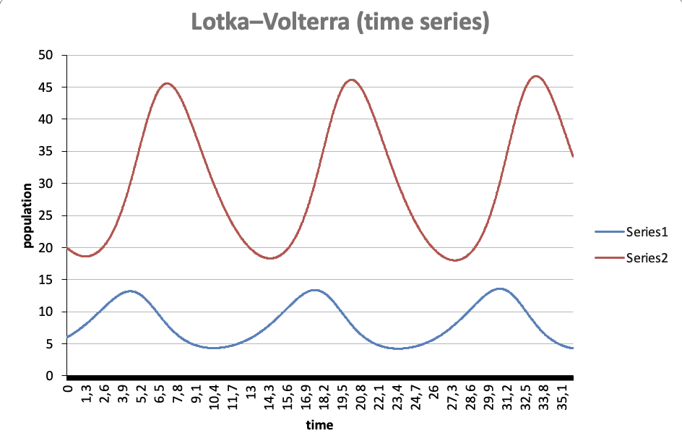 | 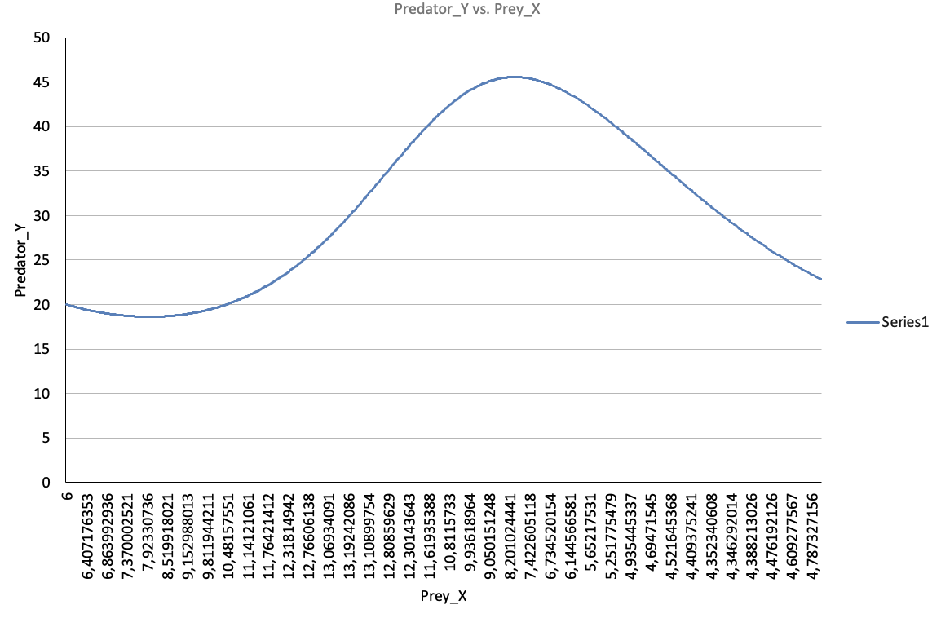
0.08 | 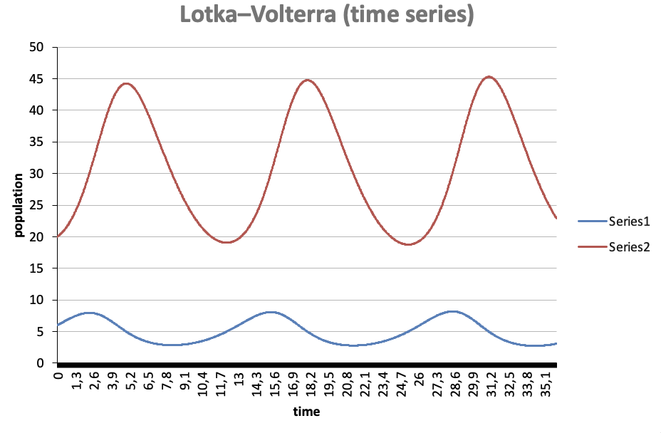 | 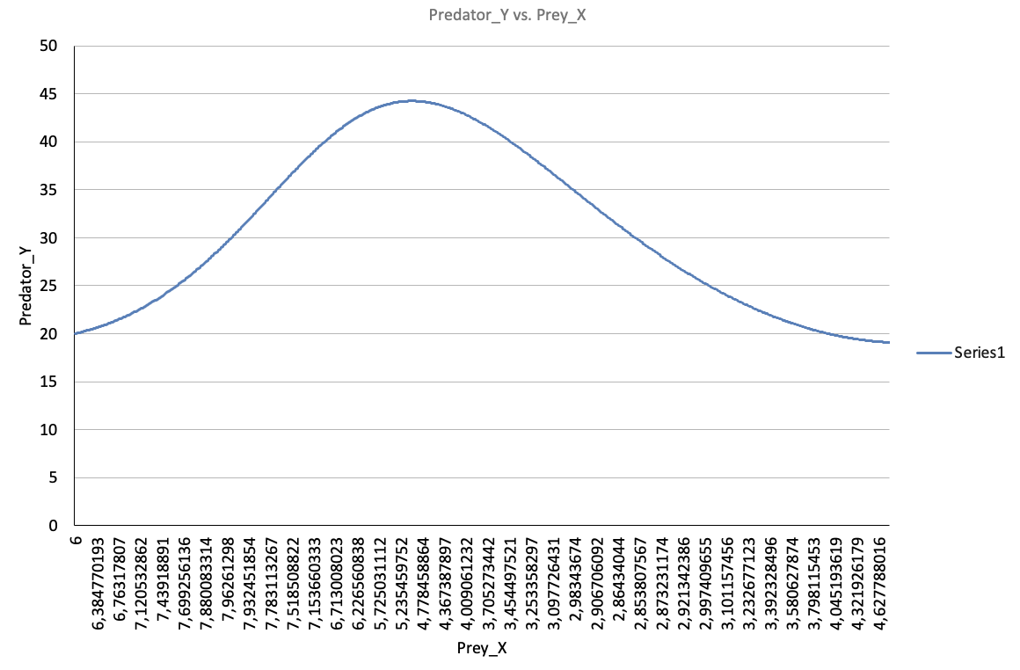
0.10 | 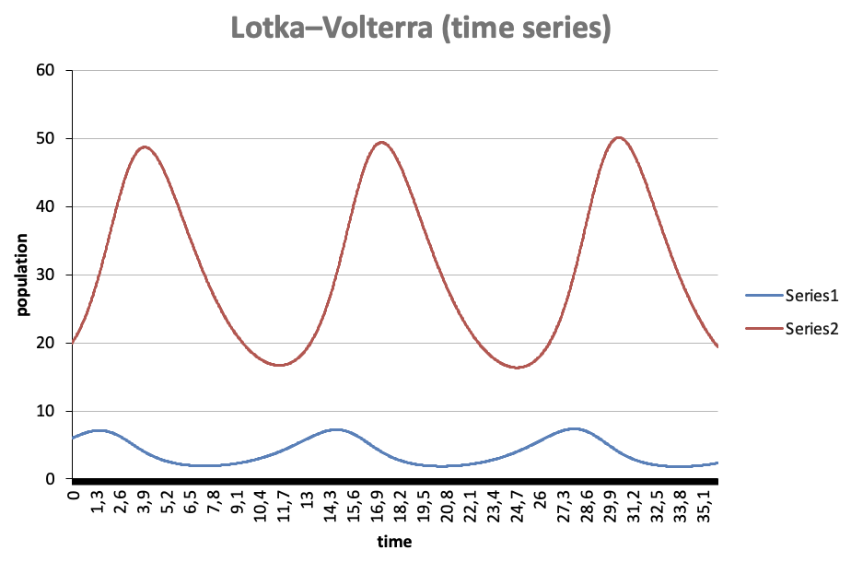 | 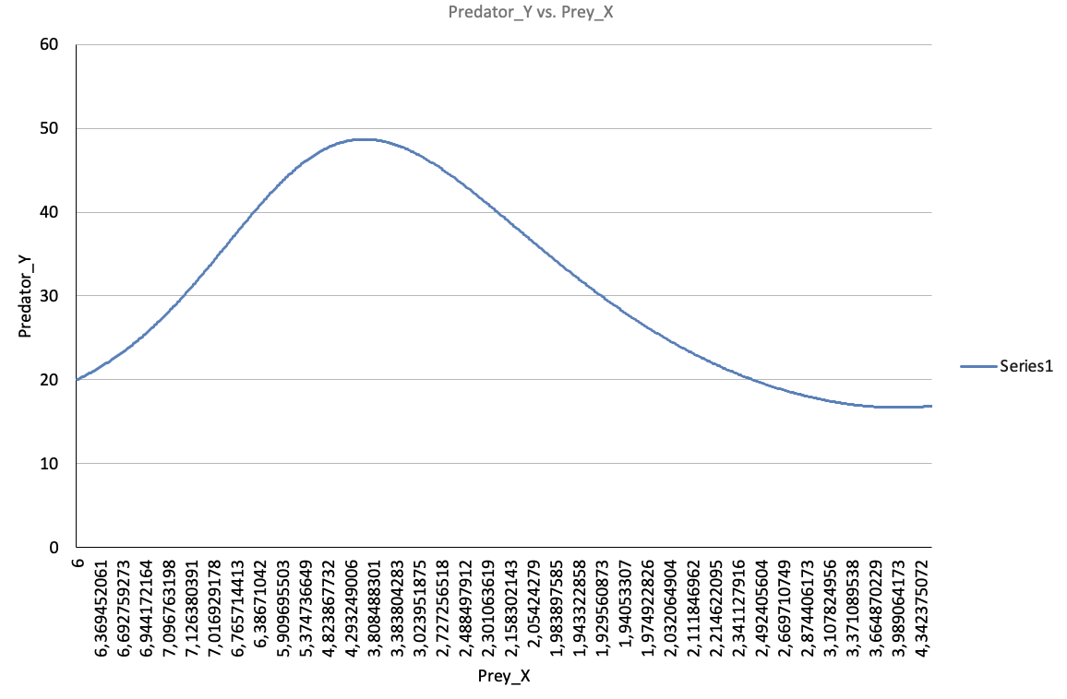
0.12 | 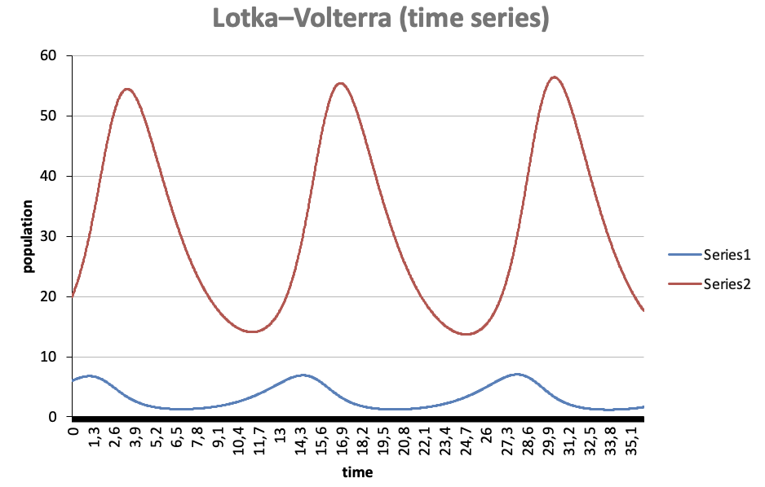 | 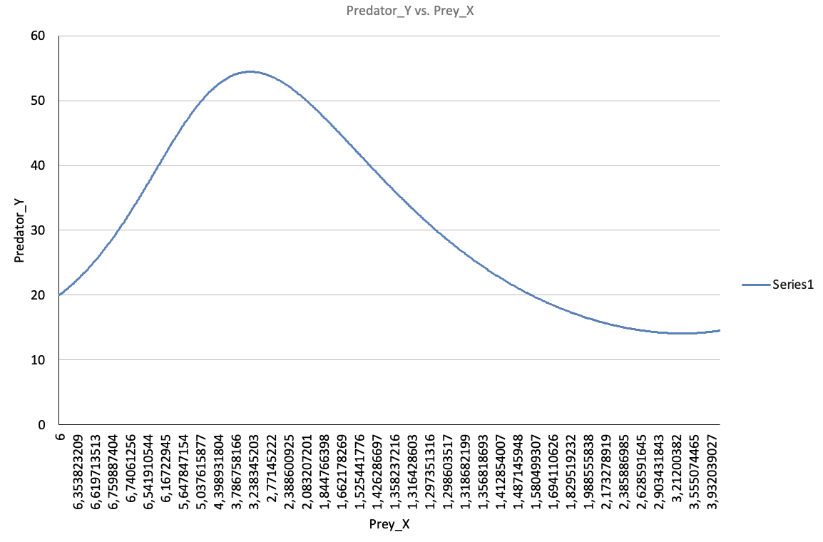
0.15 | 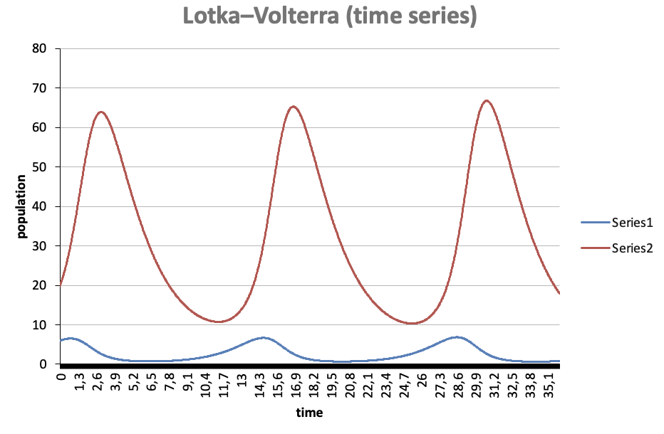 | 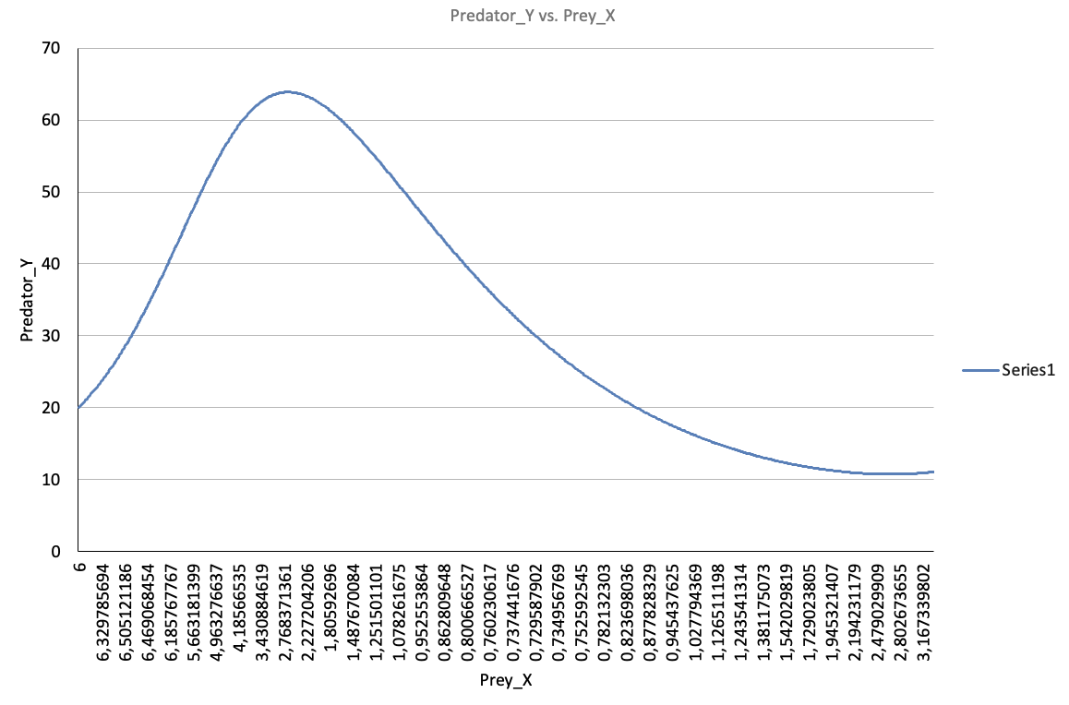
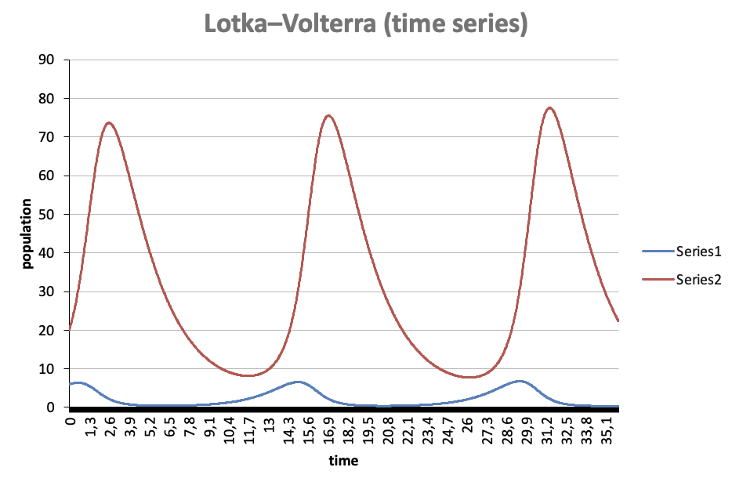 0.18 |  | 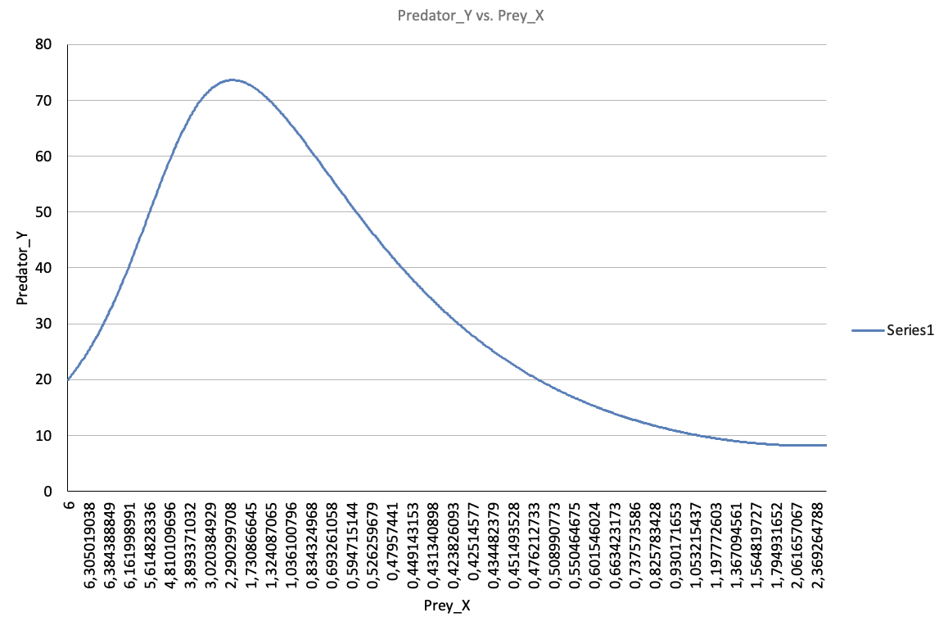
0.20 | 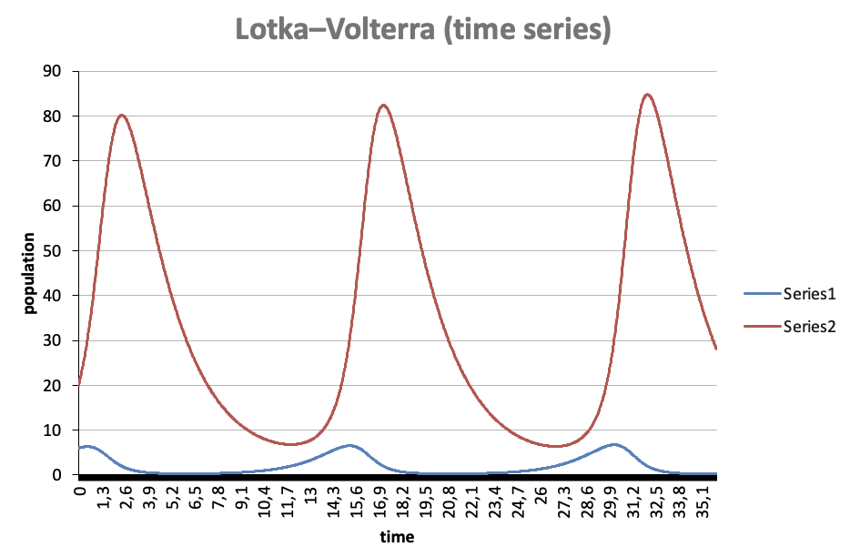 | 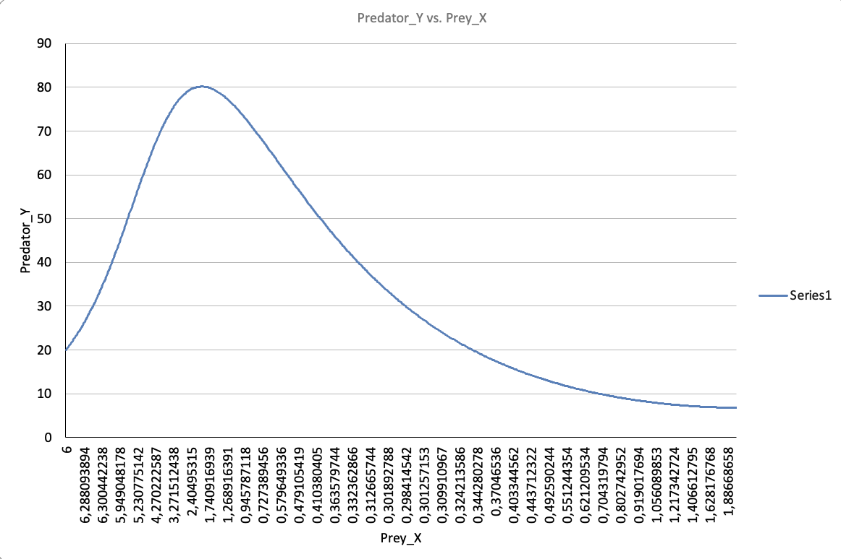
0.25 | 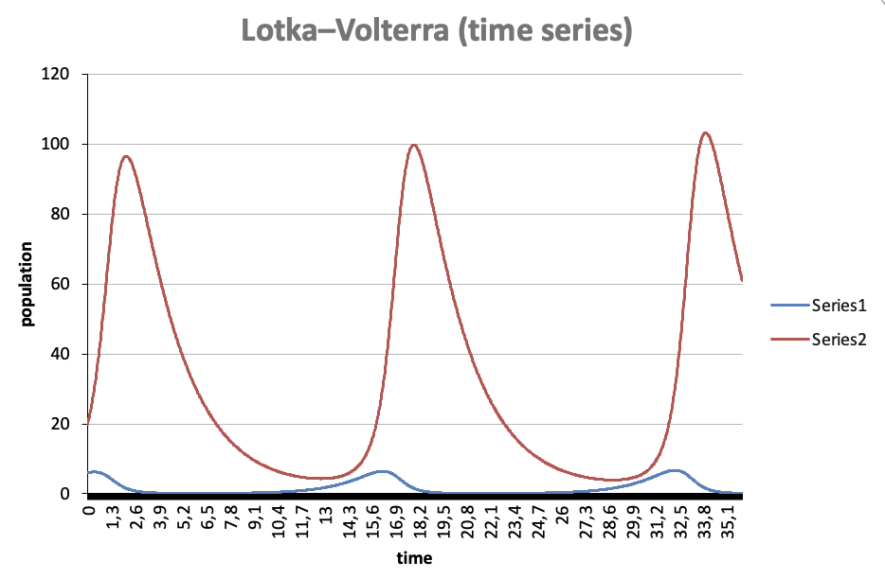 | 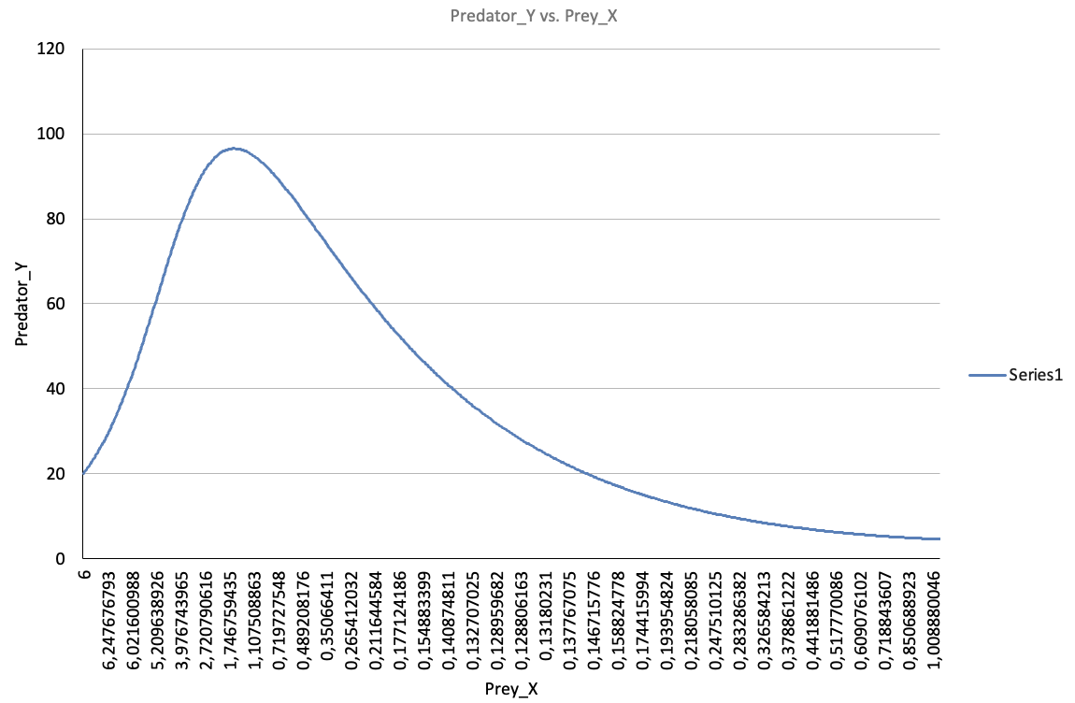
Caso Especial | 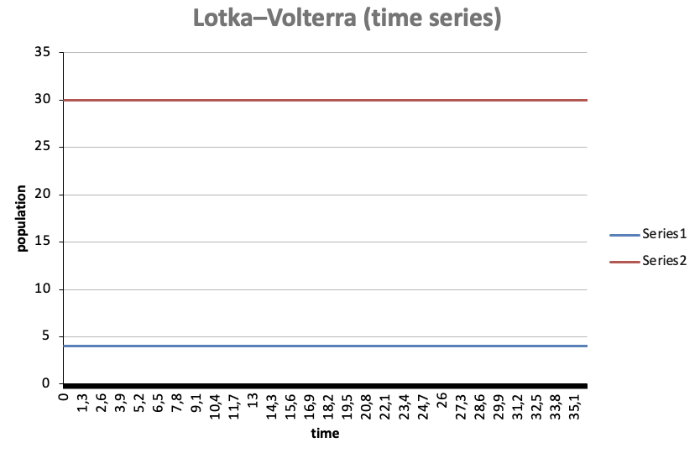 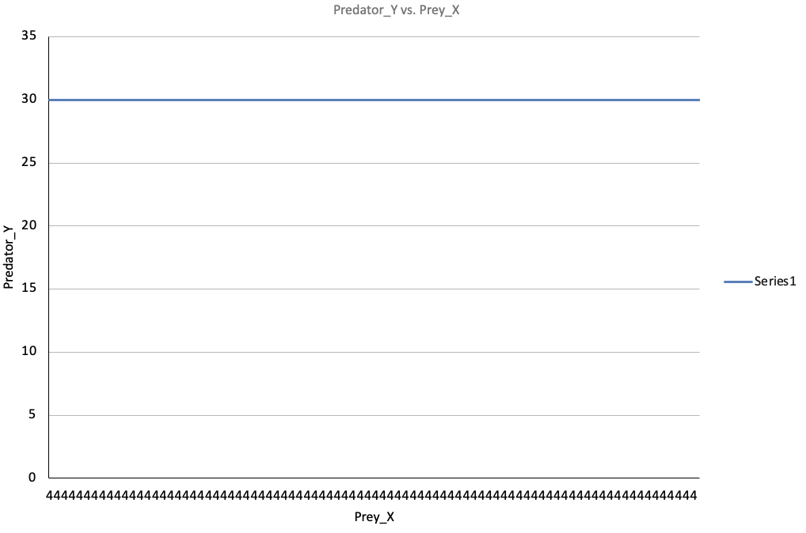
Parametros:
beta (predation) | 0.1
X0 (initial prey) | 4
Y0 (initial predator) | 30

Un breve análisis sobre cómo la eficiencia del depredador modifica la dinámica del sistema y qué condiciones permiten la coexistencia estable de ambas especies.

La eficiencia del depredador es mayor mientras más se alimente de más presas por lo tanto su población aumenta, haciendo que la población de presas disminuya.

Las condiciones que permiten que la coexistencia estable de ambas especies son la tasa de crecimiento de la presa, eficiencia y mortalidad del depredador.

